SAP連携イメージ
NBC（WBS基幹システム）及び外冷（Chainflow I）から受信するデータには、１レコードにつき最大８明細がセットされている。
Asteriaでは、明細ごとに１レコードとして出力し、SAPへ連携する。

 | 変換イメージ
 | WBS基幹システム/Chainflow Iからの受信データ（固定長）

 | インターフェース 識別 | ID | 拠点 コード | 冷蔵庫 コード | 事業所 コード | レコード内 明細件数 | 【明細1】 |  |  |  |  | 【明細2】 |  |  |  |  | 【明細3】 |  |  |  |  | 【明細4】 |  |  |  |  | 【明細5】 |  |  |  |  | 【明細6】 |  |  |  |  | 【明細7】 |  |  |  |  | 【明細8】 |  |  |  |  | 余白
 |  |  |  |  |  |  | 冷ロット № | 入庫日 | 在庫 ケース数 | 在庫 本数 | 定貫／ 不定貫 区分 | 冷ロット № | 入庫日 | 在庫 ケース数 | 在庫 本数 | 定貫／ 不定貫 区分 | 冷ロット № | 入庫日 | 在庫 ケース数 | 在庫 本数 | 定貫／ 不定貫 区分 | 冷ロット № | 入庫日 | 在庫 ケース数 | 在庫 本数 | 定貫／ 不定貫 区分 | 冷ロット № | 入庫日 | 在庫 ケース数 | 在庫 本数 | 定貫／ 不定貫 区分 | 冷ロット № | 入庫日 | 在庫 ケース数 | 在庫 本数 | 定貫／ 不定貫 区分 | 冷ロット № | 入庫日 | 在庫 ケース数 | 在庫 本数 | 定貫／ 不定貫 区分 | 冷ロット № | 入庫日 | 在庫 ケース数 | 在庫 本数 | 定貫／ 不定貫 区分
 | B019 | Z2 |  | 004000001 | 0482 | 5 | 1001 | 20260401 | 000011 | 000 | 0 | 1002 | 20260402 | 000012 | 000 | 1 | 1003 | 20260403 | 000013 | 000 | 0 | 1004 | 20260404 | 000014 | 000 | 0 | 1005 | 20260405 | 000015 | 000 | 1 |  | 00000000 | 000000 | 000 |  |  | 00000000 | 000000 | 000 |  |  | 00000000 | 000000 | 000
 | B019 | Z2 |  | 004000001 | 0054 | 1 | 2001 | 20260411 | 000021 | 000 | 0 |  | 00000000 | 000000 | 000 |  |  | 00000000 | 000000 | 000 |  |  | 00000000 | 000000 | 000 |  |  | 00000000 | 000000 | 000 |  |  | 00000000 | 000000 | 000 |  |  | 00000000 | 000000 | 000 |  |  | 00000000 | 000000 | 000

「レコード内明細件数」の値分の明細が格納されており、その件数分出力する
（数値+半角スペースの２桁）

 | Asteriaで以下のようににマッピング、ファイル出力し、SAPへ連携（tsv）

 | 共通配送先 | プラント コード | 冷ロット № | 入庫日 | 在庫 ケース 数 | 定貫／ 不定貫 区分
 | 24000001 | 1101 | 1001 | 20260401 | 11 | 0
 | 24000001 | 1101 | 1002 | 20260402 | 12 | 1
 | 24000001 | 1101 | 1003 | 20260403 | 13 | 0 |  | 受信１レコード目（明細５件）
 | 24000001 | 1101 | 1004 | 20260404 | 14 | 0
 | 24000001 | 1101 | 1005 | 20260405 | 15 | 1
 | 24000001 | 2201 | 2001 | 20260411 | 21 | 0 | → | 受信２レコード目（明細１件）

明細部でない項目は
入力の同一内容を出力する
（プラントコードは事業所コードから変換表にて変換セット）
明細からの出力
明細件数分、レコード出力する

20260424_起動バラメータ変数名変更
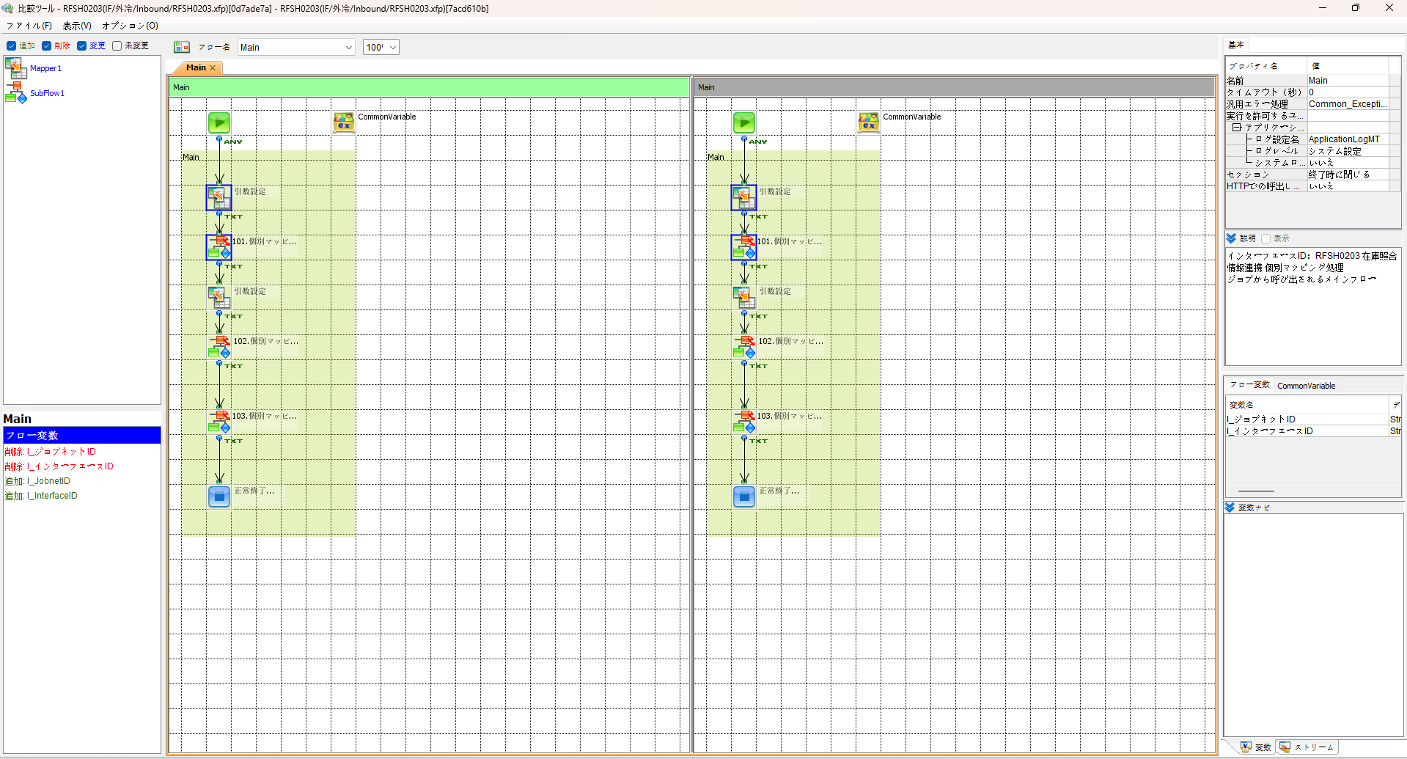
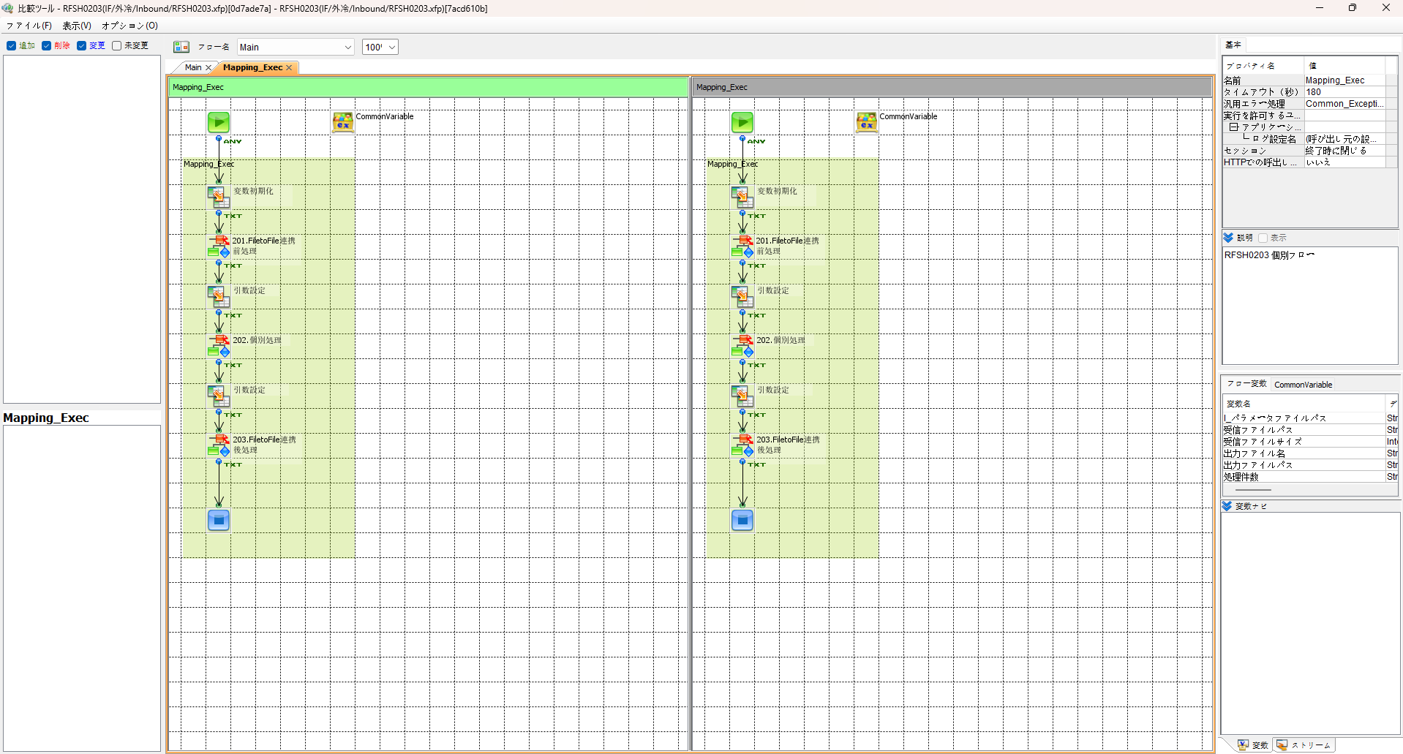

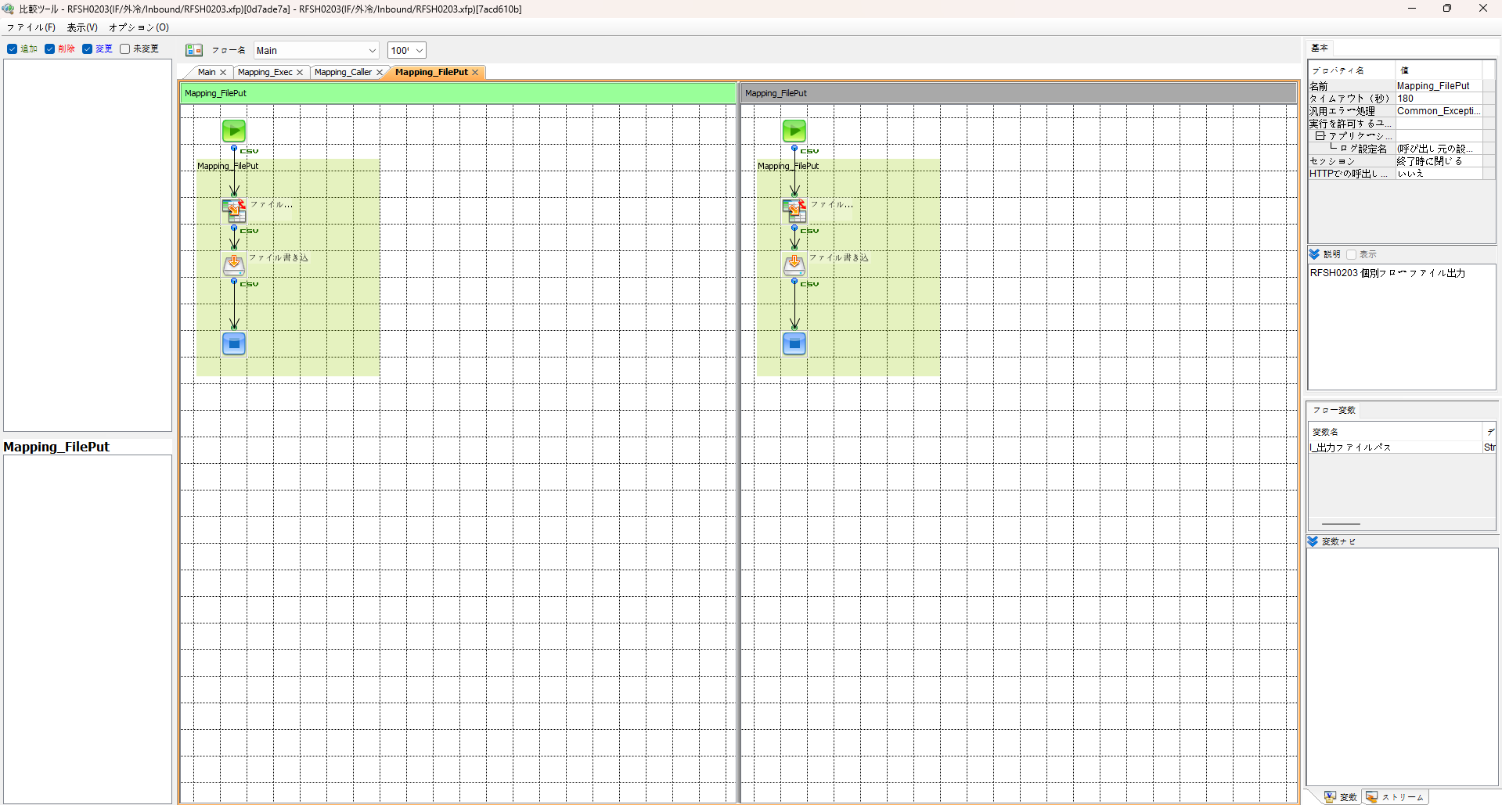
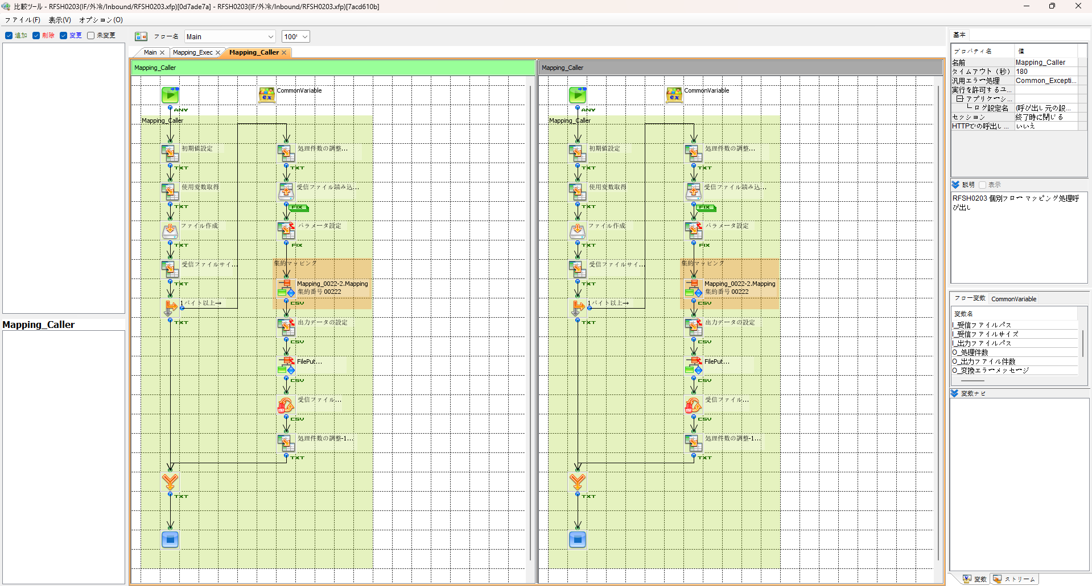

エビデンス(共通)
テスト実施

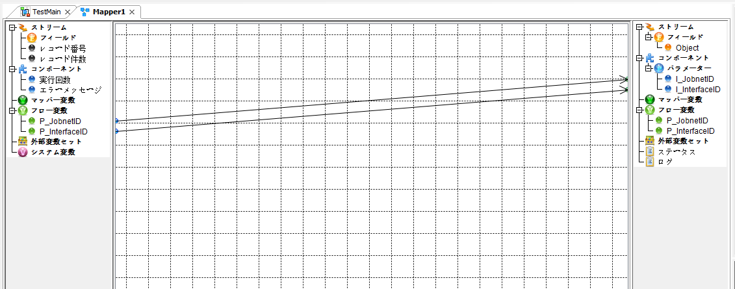
テストフロー

起動パラメータ.フロー変数を
RFSH0203.Mainのパラメータに受け渡す

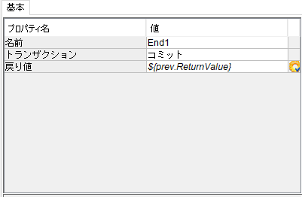

RFSH0203 Main の戻り値をテストフローの戻り値に設定

■1回目 正常系・1000件未満・ファイル送信前結合有無=false

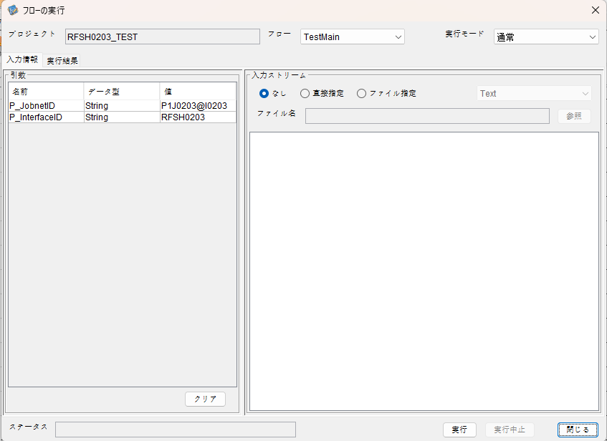
起動パラメータ
P_ジョブネットID=P1J0203@I0203
P_インターフェースID=RFSH0203

 |  | 実行結果
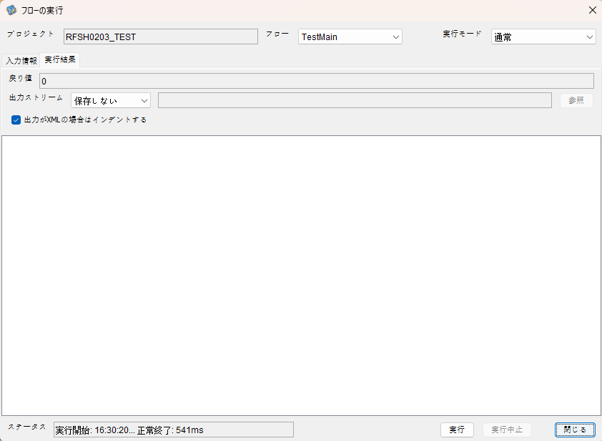

 | No.1-2-1

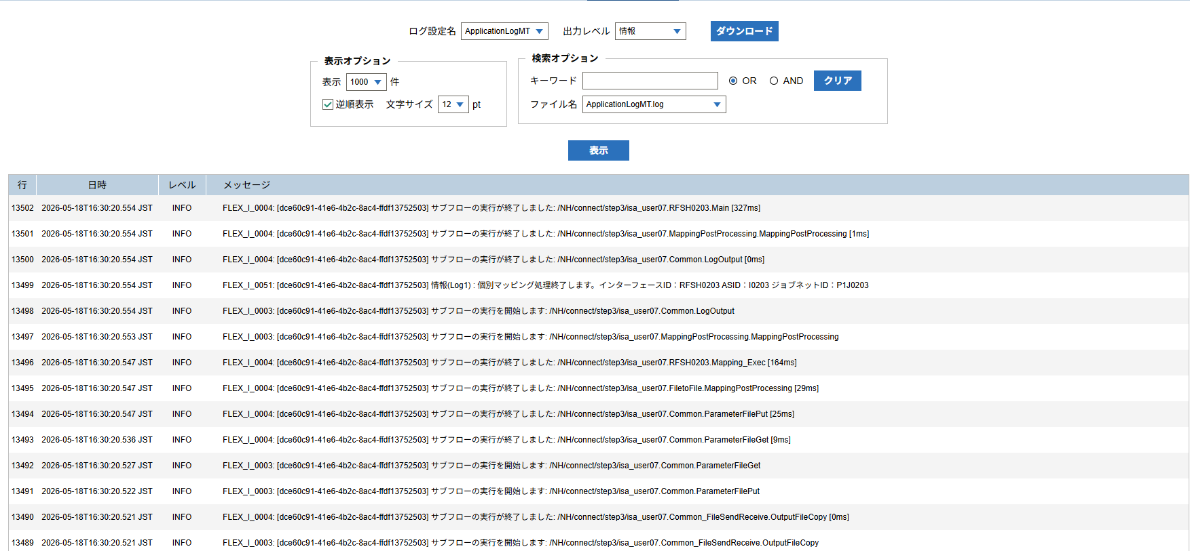

 | No.1-1-1

 |  | 行 | 日時 | レベル | メッセージ
 |  | 13452 | 2026-05-18T16:30:20.227 JST | INFO |  | FLEX_I_0003: [dce60c91-41e6-4b2c-8ac4-ffdf13752503] サブフローの実行を開始します: /NH/connect/step3/isa_user07.RFSH0203.Main
 | No.2-1-1 | 13453 | 2026-05-18T16:30:20.278 JST | INFO |  | FLEX_I_0003: [dce60c91-41e6-4b2c-8ac4-ffdf13752503] サブフローの実行を開始します: /NH/connect/step3/isa_user07.MappingPreProcessing.MappingPreProcessing
 |  | 13454 | 2026-05-18T16:30:20.289 JST | INFO |  | FLEX_I_0003: [dce60c91-41e6-4b2c-8ac4-ffdf13752503] サブフローの実行を開始します: /NH/connect/step3/isa_user07.Common.LogOutput
 | No.2-2-1 | 13455 | 2026-05-18T16:30:20.290 JST | INFO |  | FLEX_I_0051: [dce60c91-41e6-4b2c-8ac4-ffdf13752503] 情報(Log1) : 個別マッピング処理開始します。インターフェースID：RFSH0203 ASID：I0203 ジョブネットID：P1J0203
 |  | 13456 | 2026-05-18T16:30:20.290 JST | INFO |  | FLEX_I_0004: [dce60c91-41e6-4b2c-8ac4-ffdf13752503] サブフローの実行が終了しました: /NH/connect/step3/isa_user07.Common.LogOutput [1ms]
 |  | 13457 | 2026-05-18T16:30:20.290 JST | INFO |  | FLEX_I_0003: [dce60c91-41e6-4b2c-8ac4-ffdf13752503] サブフローの実行を開始します: /NH/connect/step3/isa_user07.Common.InputParameterCheck
 |  | 13458 | 2026-05-18T16:30:20.290 JST | INFO |  | FLEX_I_0004: [dce60c91-41e6-4b2c-8ac4-ffdf13752503] サブフローの実行が終了しました: /NH/connect/step3/isa_user07.Common.InputParameterCheck [0ms]
 |  | 13459 | 2026-05-18T16:30:20.291 JST | INFO |  | FLEX_I_0003: [dce60c91-41e6-4b2c-8ac4-ffdf13752503] サブフローの実行を開始します: /NH/connect/step3/isa_user07.Common.SettingInit
 |  | 13460 | 2026-05-18T16:30:20.310 JST | INFO |  | FLEX_I_0004: [dce60c91-41e6-4b2c-8ac4-ffdf13752503] サブフローの実行が終了しました: /NH/connect/step3/isa_user07.Common.SettingInit [19ms]
 |  | 13461 | 2026-05-18T16:30:20.311 JST | INFO |  | FLEX_I_0003: [dce60c91-41e6-4b2c-8ac4-ffdf13752503] サブフローの実行を開始します: /NH/connect/step3/isa_user07.Common.ParameterFileGet
 |  | 13462 | 2026-05-18T16:30:20.322 JST | INFO |  | FLEX_I_0004: [dce60c91-41e6-4b2c-8ac4-ffdf13752503] サブフローの実行が終了しました: /NH/connect/step3/isa_user07.Common.ParameterFileGet [11ms]
 |  | 13463 | 2026-05-18T16:30:20.346 JST | INFO |  | FLEX_I_0003: [dce60c91-41e6-4b2c-8ac4-ffdf13752503] サブフローの実行を開始します: /NH/connect/step3/isa_user07.Common_FileSendReceive.WorkFileDelete
 |  | 13464 | 2026-05-18T16:30:20.347 JST | INFO |  | FLEX_I_0004: [dce60c91-41e6-4b2c-8ac4-ffdf13752503] サブフローの実行が終了しました: /NH/connect/step3/isa_user07.Common_FileSendReceive.WorkFileDelete [1ms]
 |  | 13465 | 2026-05-18T16:30:20.347 JST | INFO |  | FLEX_I_0003: [dce60c91-41e6-4b2c-8ac4-ffdf13752503] サブフローの実行を開始します: /NH/connect/step3/isa_user07.Common.ParameterFileGet
 |  | 13466 | 2026-05-18T16:30:20.361 JST | INFO |  | FLEX_I_0004: [dce60c91-41e6-4b2c-8ac4-ffdf13752503] サブフローの実行が終了しました: /NH/connect/step3/isa_user07.Common.ParameterFileGet [14ms]
 |  | 13467 | 2026-05-18T16:30:20.382 JST | INFO |  | FLEX_I_0003: [dce60c91-41e6-4b2c-8ac4-ffdf13752503] サブフローの実行を開始します: /NH/connect/step3/isa_user07.Common_Conversion.GetConversionMst
 |  | 13468 | 2026-05-18T16:30:20.383 JST | INFO |  | FLEX_I_0004: [dce60c91-41e6-4b2c-8ac4-ffdf13752503] サブフローの実行が終了しました: /NH/connect/step3/isa_user07.Common_Conversion.GetConversionMst [1ms]
 |  | 13469 | 2026-05-18T16:30:20.383 JST | INFO |  | FLEX_I_0004: [dce60c91-41e6-4b2c-8ac4-ffdf13752503] サブフローの実行が終了しました: /NH/connect/step3/isa_user07.MappingPreProcessing.MappingPreProcessing [105ms]
 |  | 13470 | 2026-05-18T16:30:20.383 JST | INFO |  | FLEX_I_0003: [dce60c91-41e6-4b2c-8ac4-ffdf13752503] サブフローの実行を開始します: /NH/connect/step3/isa_user07.RFSH0203.Mapping_Exec
 | No.3-1-1 | 13471 | 2026-05-18T16:30:20.432 JST | INFO |  | FLEX_I_0003: [dce60c91-41e6-4b2c-8ac4-ffdf13752503] サブフローの実行を開始します: /NH/connect/step3/isa_user07.FiletoFile.MappingPreProcessing
 |  | 13472 | 2026-05-18T16:30:20.434 JST | INFO |  | FLEX_I_0003: [dce60c91-41e6-4b2c-8ac4-ffdf13752503] サブフローの実行を開始します: /NH/connect/step3/isa_user07.Common.ParameterFileGet
 |  | 13473 | 2026-05-18T16:30:20.450 JST | INFO |  | FLEX_I_0004: [dce60c91-41e6-4b2c-8ac4-ffdf13752503] サブフローの実行が終了しました: /NH/connect/step3/isa_user07.Common.ParameterFileGet [16ms]
 |  | 13474 | 2026-05-18T16:30:20.459 JST | INFO |  | FLEX_I_0003: [dce60c91-41e6-4b2c-8ac4-ffdf13752503] サブフローの実行を開始します: /NH/connect/step3/isa_user07.Common.ParameterFilePut
 |  | 13475 | 2026-05-18T16:30:20.463 JST | INFO |  | FLEX_I_0003: [dce60c91-41e6-4b2c-8ac4-ffdf13752503] サブフローの実行を開始します: /NH/connect/step3/isa_user07.Common.ParameterFileGet
 |  | 13476 | 2026-05-18T16:30:20.472 JST | INFO |  | FLEX_I_0004: [dce60c91-41e6-4b2c-8ac4-ffdf13752503] サブフローの実行が終了しました: /NH/connect/step3/isa_user07.Common.ParameterFileGet [9ms]
 |  | 13477 | 2026-05-18T16:30:20.483 JST | INFO |  | FLEX_I_0004: [dce60c91-41e6-4b2c-8ac4-ffdf13752503] サブフローの実行が終了しました: /NH/connect/step3/isa_user07.Common.ParameterFilePut [24ms]
 |  | 13478 | 2026-05-18T16:30:20.483 JST | INFO |  | FLEX_I_0004: [dce60c91-41e6-4b2c-8ac4-ffdf13752503] サブフローの実行が終了しました: /NH/connect/step3/isa_user07.FiletoFile.MappingPreProcessing [51ms]
 |  | 13479 | 2026-05-18T16:30:20.484 JST | INFO |  | FLEX_I_0003: [dce60c91-41e6-4b2c-8ac4-ffdf13752503] サブフローの実行を開始します: /NH/connect/step3/isa_user07.RFSH0203.Mapping_Caller
 | No.4-1-1 | 13480 | 2026-05-18T16:30:20.507 JST | INFO |  | FLEX_I_0003: [dce60c91-41e6-4b2c-8ac4-ffdf13752503] サブフローの実行を開始します: /NH/connect/step3/isa_user07.Mapping_0022-2.Mapping
 | No.4-2-1 | 13481 | 2026-05-18T16:30:20.512 JST | INFO |  | FLEX_I_0004: [dce60c91-41e6-4b2c-8ac4-ffdf13752503] サブフローの実行が終了しました: /NH/connect/step3/isa_user07.Mapping_0022-2.Mapping [5ms]
 |  | 13482 | 2026-05-18T16:30:20.512 JST | INFO |  | FLEX_I_0003: [dce60c91-41e6-4b2c-8ac4-ffdf13752503] サブフローの実行を開始します: /NH/connect/step3/isa_user07.RFSH0203.Mapping_FilePut
 |  | 13483 | 2026-05-18T16:30:20.517 JST | INFO |  | FLEX_I_0004: [dce60c91-41e6-4b2c-8ac4-ffdf13752503] サブフローの実行が終了しました: /NH/connect/step3/isa_user07.RFSH0203.Mapping_FilePut [5ms]
 |  | 13484 | 2026-05-18T16:30:20.517 JST | INFO |  | FLEX_I_0004: [dce60c91-41e6-4b2c-8ac4-ffdf13752503] サブフローの実行が終了しました: /NH/connect/step3/isa_user07.RFSH0203.Mapping_Caller [33ms]
 | No.5-1-1 | 13485 | 2026-05-18T16:30:20.518 JST | INFO |  | FLEX_I_0003: [dce60c91-41e6-4b2c-8ac4-ffdf13752503] サブフローの実行を開始します: /NH/connect/step3/isa_user07.FiletoFile.MappingPostProcessing
 |  | 13486 | 2026-05-18T16:30:20.519 JST | INFO |  | FLEX_I_0003: [dce60c91-41e6-4b2c-8ac4-ffdf13752503] サブフローの実行を開始します: /NH/connect/step3/isa_user07.Common.LogOutput
 | No.5-3-1 | 13487 | 2026-05-18T16:30:20.520 JST | INFO |  | FLEX_I_0051: [dce60c91-41e6-4b2c-8ac4-ffdf13752503] 情報(Log1) : ファイルを作成しました。インターフェースID：RFSH0203 ASID：I0203 ジョブネットID：P1J0203 ファイル名：RFSH0203_output.tsv 処理件数：1件
 |  | 13488 | 2026-05-18T16:30:20.520 JST | INFO |  | FLEX_I_0004: [dce60c91-41e6-4b2c-8ac4-ffdf13752503] サブフローの実行が終了しました: /NH/connect/step3/isa_user07.Common.LogOutput [1ms]
 |  | 13489 | 2026-05-18T16:30:20.521 JST | INFO |  | FLEX_I_0003: [dce60c91-41e6-4b2c-8ac4-ffdf13752503] サブフローの実行を開始します: /NH/connect/step3/isa_user07.Common_FileSendReceive.OutputFileCopy
 |  | 13490 | 2026-05-18T16:30:20.521 JST | INFO |  | FLEX_I_0004: [dce60c91-41e6-4b2c-8ac4-ffdf13752503] サブフローの実行が終了しました: /NH/connect/step3/isa_user07.Common_FileSendReceive.OutputFileCopy [0ms]
 |  | 13491 | 2026-05-18T16:30:20.522 JST | INFO |  | FLEX_I_0003: [dce60c91-41e6-4b2c-8ac4-ffdf13752503] サブフローの実行を開始します: /NH/connect/step3/isa_user07.Common.ParameterFilePut
 |  | 13492 | 2026-05-18T16:30:20.527 JST | INFO |  | FLEX_I_0003: [dce60c91-41e6-4b2c-8ac4-ffdf13752503] サブフローの実行を開始します: /NH/connect/step3/isa_user07.Common.ParameterFileGet
 |  | 13493 | 2026-05-18T16:30:20.536 JST | INFO |  | FLEX_I_0004: [dce60c91-41e6-4b2c-8ac4-ffdf13752503] サブフローの実行が終了しました: /NH/connect/step3/isa_user07.Common.ParameterFileGet [9ms]
 |  | 13494 | 2026-05-18T16:30:20.547 JST | INFO |  | FLEX_I_0004: [dce60c91-41e6-4b2c-8ac4-ffdf13752503] サブフローの実行が終了しました: /NH/connect/step3/isa_user07.Common.ParameterFilePut [25ms]
 |  | 13495 | 2026-05-18T16:30:20.547 JST | INFO |  | FLEX_I_0004: [dce60c91-41e6-4b2c-8ac4-ffdf13752503] サブフローの実行が終了しました: /NH/connect/step3/isa_user07.FiletoFile.MappingPostProcessing [29ms]
 |  | 13496 | 2026-05-18T16:30:20.547 JST | INFO |  | FLEX_I_0004: [dce60c91-41e6-4b2c-8ac4-ffdf13752503] サブフローの実行が終了しました: /NH/connect/step3/isa_user07.RFSH0203.Mapping_Exec [164ms]
 | No.6-1-1 | 13497 | 2026-05-18T16:30:20.553 JST | INFO |  | FLEX_I_0003: [dce60c91-41e6-4b2c-8ac4-ffdf13752503] サブフローの実行を開始します: /NH/connect/step3/isa_user07.MappingPostProcessing.MappingPostProcessing
 |  | 13498 | 2026-05-18T16:30:20.554 JST | INFO |  | FLEX_I_0003: [dce60c91-41e6-4b2c-8ac4-ffdf13752503] サブフローの実行を開始します: /NH/connect/step3/isa_user07.Common.LogOutput
 |  | 13499 | 2026-05-18T16:30:20.554 JST | INFO |  | FLEX_I_0051: [dce60c91-41e6-4b2c-8ac4-ffdf13752503] 情報(Log1) : 個別マッピング処理終了します。インターフェースID：RFSH0203 ASID：I0203 ジョブネットID：P1J0203
 |  | 13500 | 2026-05-18T16:30:20.554 JST | INFO |  | FLEX_I_0004: [dce60c91-41e6-4b2c-8ac4-ffdf13752503] サブフローの実行が終了しました: /NH/connect/step3/isa_user07.Common.LogOutput [0ms]
 |  | 13501 | 2026-05-18T16:30:20.554 JST | INFO |  | FLEX_I_0004: [dce60c91-41e6-4b2c-8ac4-ffdf13752503] サブフローの実行が終了しました: /NH/connect/step3/isa_user07.MappingPostProcessing.MappingPostProcessing [1ms]
 |  | 13502 | 2026-05-18T16:30:20.554 JST | INFO |  | FLEX_I_0004: [dce60c91-41e6-4b2c-8ac4-ffdf13752503] サブフローの実行が終了しました: /NH/connect/step3/isa_user07.RFSH0203.Main [327ms]

 | No.3-2-1

 | No.7-1-1

 | No.5-4-1

■2回目 異常系・起動パラメータ不正

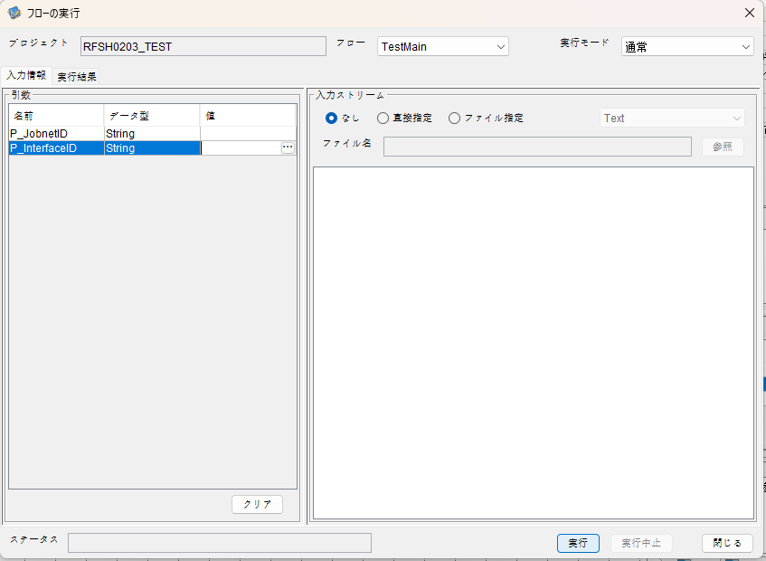
I_ジョブネットID=
I_インターフェースID=

 |  | 実行結果
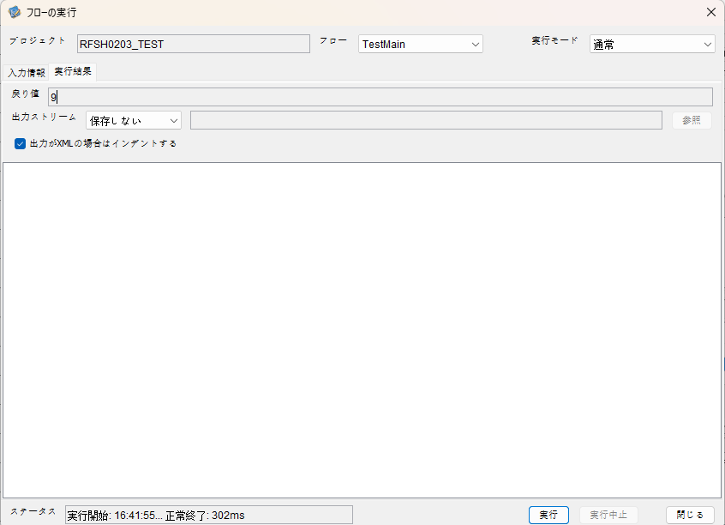

 | No.1-2-2
 | No.2-2-2

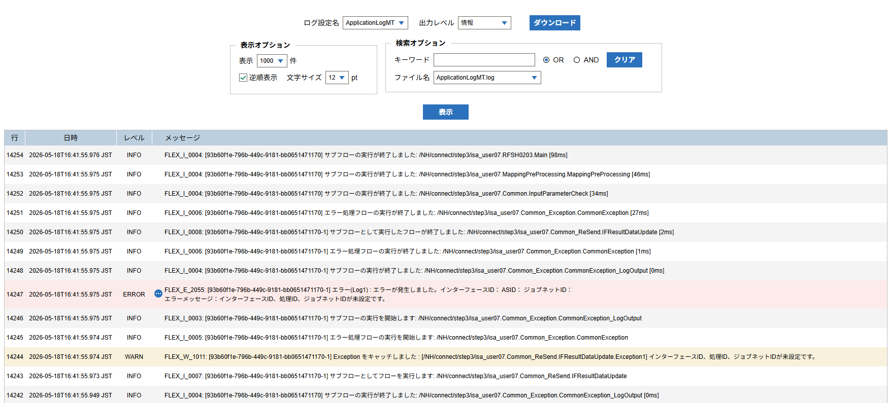

 |  | 行 | 日時 | レベル | メッセージ
 |  | 14232 | 2026-05-18T16:41:55.878 JST | INFO |  | FLEX_I_0003: [93b60f1e-796b-449c-9181-bb0651471170] サブフローの実行を開始します: /NH/connect/step3/isa_user07.RFSH0203.Main
 |  | 14233 | 2026-05-18T16:41:55.929 JST | INFO |  | FLEX_I_0003: [93b60f1e-796b-449c-9181-bb0651471170] サブフローの実行を開始します: /NH/connect/step3/isa_user07.MappingPreProcessing.MappingPreProcessing
 |  | 14234 | 2026-05-18T16:41:55.940 JST | INFO |  | FLEX_I_0003: [93b60f1e-796b-449c-9181-bb0651471170] サブフローの実行を開始します: /NH/connect/step3/isa_user07.Common.LogOutput
 |  | 14235 | 2026-05-18T16:41:55.940 JST | INFO |  | FLEX_I_0051: [93b60f1e-796b-449c-9181-bb0651471170] 情報(Log1) : 個別マッピング処理開始します。インターフェースID： ASID： ジョブネットID：
 |  | 14236 | 2026-05-18T16:41:55.940 JST | INFO |  | FLEX_I_0004: [93b60f1e-796b-449c-9181-bb0651471170] サブフローの実行が終了しました: /NH/connect/step3/isa_user07.Common.LogOutput [0ms]
 |  | 14237 | 2026-05-18T16:41:55.941 JST | INFO |  | FLEX_I_0003: [93b60f1e-796b-449c-9181-bb0651471170] サブフローの実行を開始します: /NH/connect/step3/isa_user07.Common.InputParameterCheck
 |  | 14238 | 2026-05-18T16:41:55.948 JST | WARN |  | FLEX_W_1011: [93b60f1e-796b-449c-9181-bb0651471170] Exception をキャッチしました : [/NH/connect/step3/isa_user07.Common.InputParameterCheck.Exception1] インターフェースID、ジョブネットID、ASIDが未設定です。
 |  | 14239 | 2026-05-18T16:41:55.948 JST | INFO |  | FLEX_I_0005: [93b60f1e-796b-449c-9181-bb0651471170] エラー処理フローの実行を開始します: /NH/connect/step3/isa_user07.Common_Exception.CommonException
 |  | 14240 | 2026-05-18T16:41:55.949 JST | INFO |  | FLEX_I_0003: [93b60f1e-796b-449c-9181-bb0651471170] サブフローの実行を開始します: /NH/connect/step3/isa_user07.Common_Exception.CommonException_LogOutput
 |  | 14241 | 2026-05-18T16:41:55.949 JST | ERROR |  | FLEX_E_2055: [93b60f1e-796b-449c-9181-bb0651471170] エラー(Log1) : エラーが発生しました。インターフェースID： ASID： ジョブネットID：
 |  | 14242 | 2026-05-18T16:41:55.949 JST | INFO |  | FLEX_I_0004: [93b60f1e-796b-449c-9181-bb0651471170] サブフローの実行が終了しました: /NH/connect/step3/isa_user07.Common_Exception.CommonException_LogOutput [0ms]
 |  | 14243 | 2026-05-18T16:41:55.973 JST | INFO |  | FLEX_I_0007: [93b60f1e-796b-449c-9181-bb0651471170-1] サブフローとしてフローを実行します: /NH/connect/step3/isa_user07.Common_ReSend.IFResultDataUpdate
 |  | 14244 | 2026-05-18T16:41:55.974 JST | WARN |  | FLEX_W_1011: [93b60f1e-796b-449c-9181-bb0651471170-1] Exception をキャッチしました : [/NH/connect/step3/isa_user07.Common_ReSend.IFResultDataUpdate.Exception1] インターフェースID、処理ID、ジョブネットIDが未設定です。
 |  | 14245 | 2026-05-18T16:41:55.974 JST | INFO |  | FLEX_I_0005: [93b60f1e-796b-449c-9181-bb0651471170-1] エラー処理フローの実行を開始します: /NH/connect/step3/isa_user07.Common_Exception.CommonException
 |  | 14246 | 2026-05-18T16:41:55.975 JST | INFO |  | FLEX_I_0003: [93b60f1e-796b-449c-9181-bb0651471170-1] サブフローの実行を開始します: /NH/connect/step3/isa_user07.Common_Exception.CommonException_LogOutput
 |  | 14247 | 2026-05-18T16:41:55.975 JST | ERROR |  | FLEX_E_2055: [93b60f1e-796b-449c-9181-bb0651471170-1] エラー(Log1) : エラーが発生しました。インターフェースID： ASID： ジョブネットID：
 |  | 14248 | 2026-05-18T16:41:55.975 JST | INFO |  | FLEX_I_0004: [93b60f1e-796b-449c-9181-bb0651471170-1] サブフローの実行が終了しました: /NH/connect/step3/isa_user07.Common_Exception.CommonException_LogOutput [0ms]
 |  | 14249 | 2026-05-18T16:41:55.975 JST | INFO |  | FLEX_I_0006: [93b60f1e-796b-449c-9181-bb0651471170-1] エラー処理フローの実行が終了しました: /NH/connect/step3/isa_user07.Common_Exception.CommonException [1ms]
 |  | 14250 | 2026-05-18T16:41:55.975 JST | INFO |  | FLEX_I_0008: [93b60f1e-796b-449c-9181-bb0651471170-1] サブフローとして実行したフローが終了しました: /NH/connect/step3/isa_user07.Common_ReSend.IFResultDataUpdate [2ms]
 |  | 14251 | 2026-05-18T16:41:55.975 JST | INFO |  | FLEX_I_0006: [93b60f1e-796b-449c-9181-bb0651471170] エラー処理フローの実行が終了しました: /NH/connect/step3/isa_user07.Common_Exception.CommonException [27ms]
 |  | 14252 | 2026-05-18T16:41:55.975 JST | INFO |  | FLEX_I_0004: [93b60f1e-796b-449c-9181-bb0651471170] サブフローの実行が終了しました: /NH/connect/step3/isa_user07.Common.InputParameterCheck [34ms]
 |  | 14253 | 2026-05-18T16:41:55.975 JST | INFO |  | FLEX_I_0004: [93b60f1e-796b-449c-9181-bb0651471170] サブフローの実行が終了しました: /NH/connect/step3/isa_user07.MappingPreProcessing.MappingPreProcessing [46ms]
 |  | 14254 | 2026-05-18T16:41:55.976 JST | INFO |  | FLEX_I_0004: [93b60f1e-796b-449c-9181-bb0651471170] サブフローの実行が終了しました: /NH/connect/step3/isa_user07.RFSH0203.Main [98ms]

■3回目 正常系・ファイル送信前結合有無=true

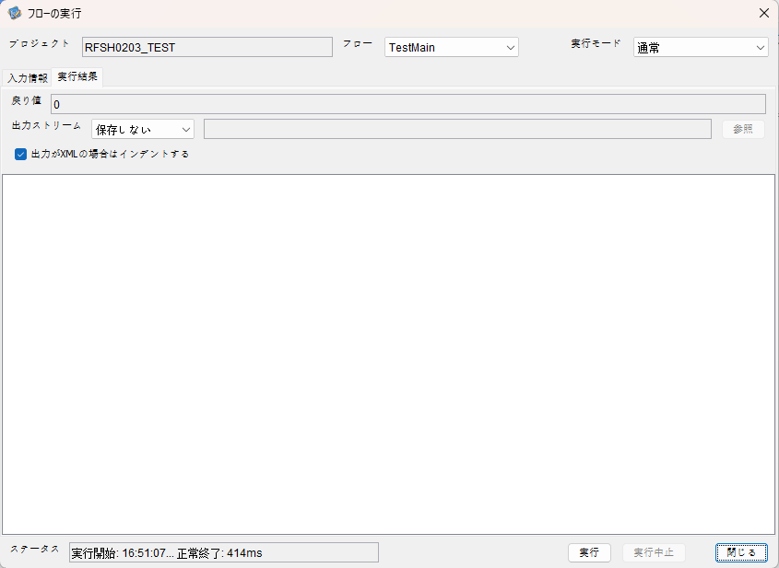

 |  | 行 | 日時 | レベル | メッセージ
 |  | 15038 | 2026-05-18T16:51:07.887 JST | INFO |  | FLEX_I_0003: [19289834-6718-441c-a176-87ba21c7fefd] サブフローの実行を開始します: /NH/connect/step3/isa_user07.RFSH0203.Main
 |  | 15039 | 2026-05-18T16:51:07.889 JST | INFO |  | FLEX_I_0003: [19289834-6718-441c-a176-87ba21c7fefd] サブフローの実行を開始します: /NH/connect/step3/isa_user07.MappingPreProcessing.MappingPreProcessing
 |  | 15040 | 2026-05-18T16:51:07.890 JST | INFO |  | FLEX_I_0003: [19289834-6718-441c-a176-87ba21c7fefd] サブフローの実行を開始します: /NH/connect/step3/isa_user07.Common.LogOutput
 |  | 15041 | 2026-05-18T16:51:07.891 JST | INFO |  | FLEX_I_0051: [19289834-6718-441c-a176-87ba21c7fefd] 情報(Log1) : 個別マッピング処理開始します。インターフェースID：RFSH0203 ASID：I0203 ジョブネットID：P1J0203
 |  | 15042 | 2026-05-18T16:51:07.891 JST | INFO |  | FLEX_I_0004: [19289834-6718-441c-a176-87ba21c7fefd] サブフローの実行が終了しました: /NH/connect/step3/isa_user07.Common.LogOutput [1ms]
 |  | 15043 | 2026-05-18T16:51:07.891 JST | INFO |  | FLEX_I_0003: [19289834-6718-441c-a176-87ba21c7fefd] サブフローの実行を開始します: /NH/connect/step3/isa_user07.Common.InputParameterCheck
 |  | 15044 | 2026-05-18T16:51:07.891 JST | INFO |  | FLEX_I_0004: [19289834-6718-441c-a176-87ba21c7fefd] サブフローの実行が終了しました: /NH/connect/step3/isa_user07.Common.InputParameterCheck [0ms]
 |  | 15045 | 2026-05-18T16:51:07.892 JST | INFO |  | FLEX_I_0003: [19289834-6718-441c-a176-87ba21c7fefd] サブフローの実行を開始します: /NH/connect/step3/isa_user07.Common.SettingInit
 |  | 15046 | 2026-05-18T16:51:07.912 JST | INFO |  | FLEX_I_0004: [19289834-6718-441c-a176-87ba21c7fefd] サブフローの実行が終了しました: /NH/connect/step3/isa_user07.Common.SettingInit [20ms]
 |  | 15047 | 2026-05-18T16:51:07.912 JST | INFO |  | FLEX_I_0003: [19289834-6718-441c-a176-87ba21c7fefd] サブフローの実行を開始します: /NH/connect/step3/isa_user07.Common.ParameterFileGet
 |  | 15048 | 2026-05-18T16:51:07.922 JST | INFO |  | FLEX_I_0004: [19289834-6718-441c-a176-87ba21c7fefd] サブフローの実行が終了しました: /NH/connect/step3/isa_user07.Common.ParameterFileGet [10ms]
 |  | 15049 | 2026-05-18T16:51:07.922 JST | INFO |  | FLEX_I_0003: [19289834-6718-441c-a176-87ba21c7fefd] サブフローの実行を開始します: /NH/connect/step3/isa_user07.Common_FileSendReceive.WorkFileDelete
 |  | 15050 | 2026-05-18T16:51:07.923 JST | INFO |  | FLEX_I_0004: [19289834-6718-441c-a176-87ba21c7fefd] サブフローの実行が終了しました: /NH/connect/step3/isa_user07.Common_FileSendReceive.WorkFileDelete [1ms]
 |  | 15051 | 2026-05-18T16:51:07.923 JST | INFO |  | FLEX_I_0003: [19289834-6718-441c-a176-87ba21c7fefd] サブフローの実行を開始します: /NH/connect/step3/isa_user07.Common.ParameterFileGet
 |  | 15052 | 2026-05-18T16:51:07.932 JST | INFO |  | FLEX_I_0004: [19289834-6718-441c-a176-87ba21c7fefd] サブフローの実行が終了しました: /NH/connect/step3/isa_user07.Common.ParameterFileGet [9ms]
 |  | 15053 | 2026-05-18T16:51:07.933 JST | INFO |  | FLEX_I_0003: [19289834-6718-441c-a176-87ba21c7fefd] サブフローの実行を開始します: /NH/connect/step3/isa_user07.Common_FileSendReceive.WorkFileDelete
 |  | 15054 | 2026-05-18T16:51:07.948 JST | INFO |  | FLEX_I_0004: [19289834-6718-441c-a176-87ba21c7fefd] サブフローの実行が終了しました: /NH/connect/step3/isa_user07.Common_FileSendReceive.WorkFileDelete [15ms]
 |  | 15055 | 2026-05-18T16:51:07.953 JST | INFO |  | FLEX_I_0003: [19289834-6718-441c-a176-87ba21c7fefd] サブフローの実行を開始します: /NH/connect/step3/isa_user07.Common_Conversion.GetConversionMst
 |  | 15056 | 2026-05-18T16:51:07.954 JST | INFO |  | FLEX_I_0004: [19289834-6718-441c-a176-87ba21c7fefd] サブフローの実行が終了しました: /NH/connect/step3/isa_user07.Common_Conversion.GetConversionMst [1ms]
 |  | 15057 | 2026-05-18T16:51:07.954 JST | INFO |  | FLEX_I_0004: [19289834-6718-441c-a176-87ba21c7fefd] サブフローの実行が終了しました: /NH/connect/step3/isa_user07.MappingPreProcessing.MappingPreProcessing [65ms]
 |  | 15058 | 2026-05-18T16:51:07.954 JST | INFO |  | FLEX_I_0003: [19289834-6718-441c-a176-87ba21c7fefd] サブフローの実行を開始します: /NH/connect/step3/isa_user07.RFSH0203.Mapping_Exec
 |  | 15059 | 2026-05-18T16:51:07.955 JST | INFO |  | FLEX_I_0003: [19289834-6718-441c-a176-87ba21c7fefd] サブフローの実行を開始します: /NH/connect/step3/isa_user07.FiletoFile.MappingPreProcessing
 |  | 15060 | 2026-05-18T16:51:07.956 JST | INFO |  | FLEX_I_0003: [19289834-6718-441c-a176-87ba21c7fefd] サブフローの実行を開始します: /NH/connect/step3/isa_user07.Common.ParameterFileGet
 |  | 15061 | 2026-05-18T16:51:07.965 JST | INFO |  | FLEX_I_0004: [19289834-6718-441c-a176-87ba21c7fefd] サブフローの実行が終了しました: /NH/connect/step3/isa_user07.Common.ParameterFileGet [9ms]
 |  | 15062 | 2026-05-18T16:51:07.975 JST | INFO |  | FLEX_I_0003: [19289834-6718-441c-a176-87ba21c7fefd] サブフローの実行を開始します: /NH/connect/step3/isa_user07.Common.ParameterFilePut
 |  | 15063 | 2026-05-18T16:51:07.979 JST | INFO |  | FLEX_I_0003: [19289834-6718-441c-a176-87ba21c7fefd] サブフローの実行を開始します: /NH/connect/step3/isa_user07.Common.ParameterFileGet
 |  | 15064 | 2026-05-18T16:51:07.987 JST | INFO |  | FLEX_I_0004: [19289834-6718-441c-a176-87ba21c7fefd] サブフローの実行が終了しました: /NH/connect/step3/isa_user07.Common.ParameterFileGet [8ms]
 |  | 15065 | 2026-05-18T16:51:07.998 JST | INFO |  | FLEX_I_0004: [19289834-6718-441c-a176-87ba21c7fefd] サブフローの実行が終了しました: /NH/connect/step3/isa_user07.Common.ParameterFilePut [23ms]
 |  | 15066 | 2026-05-18T16:51:07.998 JST | INFO |  | FLEX_I_0003: [19289834-6718-441c-a176-87ba21c7fefd] サブフローの実行を開始します: /NH/connect/step3/isa_user07.FiletoFile.PutParameterFileCaseMulitipleFiles
 |  | 15067 | 2026-05-18T16:51:07.998 JST | INFO |  | FLEX_I_0003: [19289834-6718-441c-a176-87ba21c7fefd] サブフローの実行を開始します: /NH/connect/step3/isa_user07.Common.ParameterFilePut
 |  | 15068 | 2026-05-18T16:51:08.002 JST | INFO |  | FLEX_I_0003: [19289834-6718-441c-a176-87ba21c7fefd] サブフローの実行を開始します: /NH/connect/step3/isa_user07.Common.ParameterFileGet
 |  | 15069 | 2026-05-18T16:51:08.011 JST | INFO |  | FLEX_I_0004: [19289834-6718-441c-a176-87ba21c7fefd] サブフローの実行が終了しました: /NH/connect/step3/isa_user07.Common.ParameterFileGet [9ms]
 |  | 15070 | 2026-05-18T16:51:08.022 JST | INFO |  | FLEX_I_0004: [19289834-6718-441c-a176-87ba21c7fefd] サブフローの実行が終了しました: /NH/connect/step3/isa_user07.Common.ParameterFilePut [24ms]
 |  | 15071 | 2026-05-18T16:51:08.022 JST | INFO |  | FLEX_I_0003: [19289834-6718-441c-a176-87ba21c7fefd] サブフローの実行を開始します: /NH/connect/step3/isa_user07.Common.ParameterFilePut
 |  | 15072 | 2026-05-18T16:51:08.026 JST | INFO |  | FLEX_I_0003: [19289834-6718-441c-a176-87ba21c7fefd] サブフローの実行を開始します: /NH/connect/step3/isa_user07.Common.ParameterFileGet
 |  | 15073 | 2026-05-18T16:51:08.035 JST | INFO |  | FLEX_I_0004: [19289834-6718-441c-a176-87ba21c7fefd] サブフローの実行が終了しました: /NH/connect/step3/isa_user07.Common.ParameterFileGet [9ms]
 |  | 15074 | 2026-05-18T16:51:08.046 JST | INFO |  | FLEX_I_0004: [19289834-6718-441c-a176-87ba21c7fefd] サブフローの実行が終了しました: /NH/connect/step3/isa_user07.Common.ParameterFilePut [24ms]
 |  | 15075 | 2026-05-18T16:51:08.047 JST | INFO |  | FLEX_I_0003: [19289834-6718-441c-a176-87ba21c7fefd] サブフローの実行を開始します: /NH/connect/step3/isa_user07.Common.ParameterFileGet
 |  | 15076 | 2026-05-18T16:51:08.055 JST | INFO |  | FLEX_I_0004: [19289834-6718-441c-a176-87ba21c7fefd] サブフローの実行が終了しました: /NH/connect/step3/isa_user07.Common.ParameterFileGet [8ms]
 |  | 15077 | 2026-05-18T16:51:08.055 JST | INFO |  | FLEX_I_0004: [19289834-6718-441c-a176-87ba21c7fefd] サブフローの実行が終了しました: /NH/connect/step3/isa_user07.FiletoFile.PutParameterFileCaseMulitipleFiles [57ms]
 |  | 15078 | 2026-05-18T16:51:08.055 JST | INFO |  | FLEX_I_0004: [19289834-6718-441c-a176-87ba21c7fefd] サブフローの実行が終了しました: /NH/connect/step3/isa_user07.FiletoFile.MappingPreProcessing [100ms]
 |  | 15079 | 2026-05-18T16:51:08.056 JST | INFO |  | FLEX_I_0003: [19289834-6718-441c-a176-87ba21c7fefd] サブフローの実行を開始します: /NH/connect/step3/isa_user07.RFSH0203.Mapping_Caller
 |  | 15080 | 2026-05-18T16:51:08.067 JST | INFO |  | FLEX_I_0003: [19289834-6718-441c-a176-87ba21c7fefd] サブフローの実行を開始します: /NH/connect/step3/isa_user07.Mapping_0022-2.Mapping
 |  | 15081 | 2026-05-18T16:51:08.073 JST | INFO |  | FLEX_I_0004: [19289834-6718-441c-a176-87ba21c7fefd] サブフローの実行が終了しました: /NH/connect/step3/isa_user07.Mapping_0022-2.Mapping [6ms]
 |  | 15082 | 2026-05-18T16:51:08.073 JST | INFO |  | FLEX_I_0003: [19289834-6718-441c-a176-87ba21c7fefd] サブフローの実行を開始します: /NH/connect/step3/isa_user07.RFSH0203.Mapping_FilePut
 |  | 15083 | 2026-05-18T16:51:08.076 JST | INFO |  | FLEX_I_0004: [19289834-6718-441c-a176-87ba21c7fefd] サブフローの実行が終了しました: /NH/connect/step3/isa_user07.RFSH0203.Mapping_FilePut [3ms]
 |  | 15084 | 2026-05-18T16:51:08.077 JST | INFO |  | FLEX_I_0004: [19289834-6718-441c-a176-87ba21c7fefd] サブフローの実行が終了しました: /NH/connect/step3/isa_user07.RFSH0203.Mapping_Caller [21ms]
 |  | 15085 | 2026-05-18T16:51:08.077 JST | INFO |  | FLEX_I_0003: [19289834-6718-441c-a176-87ba21c7fefd] サブフローの実行を開始します: /NH/connect/step3/isa_user07.FiletoFile.MappingPostProcessing
 |  | 15086 | 2026-05-18T16:51:08.079 JST | INFO |  | FLEX_I_0003: [19289834-6718-441c-a176-87ba21c7fefd] サブフローの実行を開始します: /NH/connect/step3/isa_user07.Common.LogOutput
 |  | 15087 | 2026-05-18T16:51:08.079 JST | INFO |  | FLEX_I_0051: [19289834-6718-441c-a176-87ba21c7fefd] 情報(Log1) : ファイルを作成しました。インターフェースID：RFSH0203 ASID：I0203 ジョブネットID：P1J0203 ファイル名：RFSH0203_output.tsv 処理件数：1件
 |  | 15088 | 2026-05-18T16:51:08.079 JST | INFO |  | FLEX_I_0004: [19289834-6718-441c-a176-87ba21c7fefd] サブフローの実行が終了しました: /NH/connect/step3/isa_user07.Common.LogOutput [0ms]
 |  | 15089 | 2026-05-18T16:51:08.081 JST | INFO |  | FLEX_I_0003: [19289834-6718-441c-a176-87ba21c7fefd] サブフローの実行を開始します: /NH/connect/step3/isa_user07.Common_FileSendReceive.OutputFileCopy
 |  | 15090 | 2026-05-18T16:51:08.081 JST | INFO |  | FLEX_I_0004: [19289834-6718-441c-a176-87ba21c7fefd] サブフローの実行が終了しました: /NH/connect/step3/isa_user07.Common_FileSendReceive.OutputFileCopy [0ms]
 |  | 15091 | 2026-05-18T16:51:08.081 JST | INFO |  | FLEX_I_0003: [19289834-6718-441c-a176-87ba21c7fefd] サブフローの実行を開始します: /NH/connect/step3/isa_user07.Common.ParameterFilePut
 |  | 15092 | 2026-05-18T16:51:08.086 JST | INFO |  | FLEX_I_0003: [19289834-6718-441c-a176-87ba21c7fefd] サブフローの実行を開始します: /NH/connect/step3/isa_user07.Common.ParameterFileGet
 |  | 15093 | 2026-05-18T16:51:08.095 JST | INFO |  | FLEX_I_0004: [19289834-6718-441c-a176-87ba21c7fefd] サブフローの実行が終了しました: /NH/connect/step3/isa_user07.Common.ParameterFileGet [9ms]
 |  | 15094 | 2026-05-18T16:51:08.106 JST | INFO |  | FLEX_I_0004: [19289834-6718-441c-a176-87ba21c7fefd] サブフローの実行が終了しました: /NH/connect/step3/isa_user07.Common.ParameterFilePut [25ms]
 |  | 15095 | 2026-05-18T16:51:08.106 JST | INFO |  | FLEX_I_0004: [19289834-6718-441c-a176-87ba21c7fefd] サブフローの実行が終了しました: /NH/connect/step3/isa_user07.FiletoFile.MappingPostProcessing [29ms]
 |  | 15096 | 2026-05-18T16:51:08.106 JST | INFO |  | FLEX_I_0004: [19289834-6718-441c-a176-87ba21c7fefd] サブフローの実行が終了しました: /NH/connect/step3/isa_user07.RFSH0203.Mapping_Exec [152ms]
 |  | 15097 | 2026-05-18T16:51:08.107 JST | INFO |  | FLEX_I_0003: [19289834-6718-441c-a176-87ba21c7fefd] サブフローの実行を開始します: /NH/connect/step3/isa_user07.MappingPostProcessing.MappingPostProcessing
 |  | 15098 | 2026-05-18T16:51:08.107 JST | INFO |  | FLEX_I_0003: [19289834-6718-441c-a176-87ba21c7fefd] サブフローの実行を開始します: /NH/connect/step3/isa_user07.Common.LogOutput
 |  | 15099 | 2026-05-18T16:51:08.108 JST | INFO |  | FLEX_I_0051: [19289834-6718-441c-a176-87ba21c7fefd] 情報(Log1) : 個別マッピング処理終了します。インターフェースID：RFSH0203 ASID：I0203 ジョブネットID：P1J0203
 |  | 15100 | 2026-05-18T16:51:08.108 JST | INFO |  | FLEX_I_0004: [19289834-6718-441c-a176-87ba21c7fefd] サブフローの実行が終了しました: /NH/connect/step3/isa_user07.Common.LogOutput [1ms]
 |  | 15101 | 2026-05-18T16:51:08.108 JST | INFO |  | FLEX_I_0004: [19289834-6718-441c-a176-87ba21c7fefd] サブフローの実行が終了しました: /NH/connect/step3/isa_user07.MappingPostProcessing.MappingPostProcessing [1ms]
 |  | 15102 | 2026-05-18T16:51:08.108 JST | INFO |  | FLEX_I_0004: [19289834-6718-441c-a176-87ba21c7fefd] サブフローの実行が終了しました: /NH/connect/step3/isa_user07.RFSH0203.Main [221ms]

 | No.3-2-2

■4回目 異常系・すでにファイルが存在する場合

ワークファイル削除処理が為されないように
「送信対象ファイル格納フォルダパス」の値を空文字に設定。

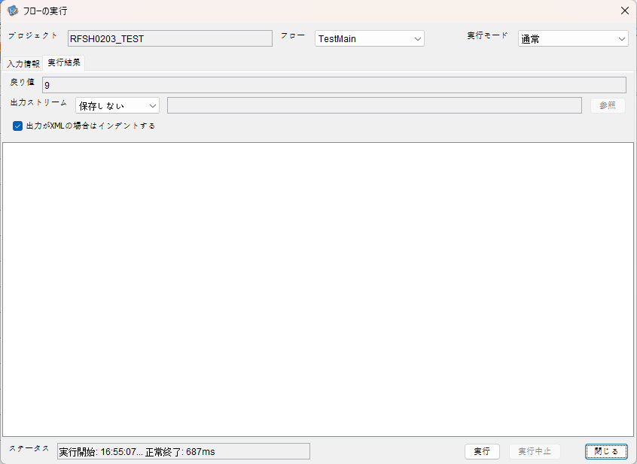

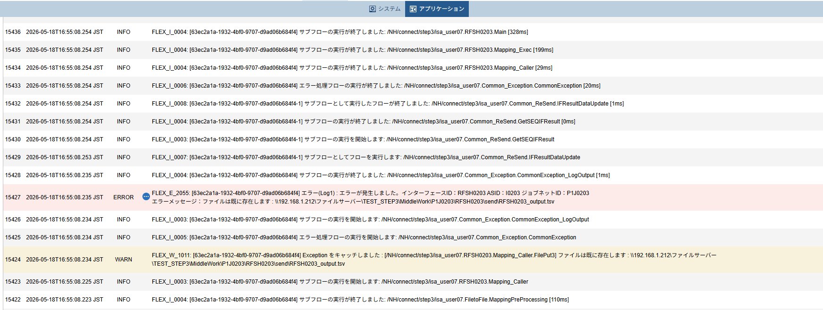

 | No.3-2-3

 |  | 行 | 日時 | レベル | メッセージ
 |  | 15382 | 2026-05-18T16:55:07.926 JST | INFO |  | FLEX_I_0003: [63ec2a1a-1932-4bf0-9707-d9ad06b684f4] サブフローの実行を開始します: /NH/connect/step3/isa_user07.RFSH0203.Main
 |  | 15383 | 2026-05-18T16:55:07.978 JST | INFO |  | FLEX_I_0003: [63ec2a1a-1932-4bf0-9707-d9ad06b684f4] サブフローの実行を開始します: /NH/connect/step3/isa_user07.MappingPreProcessing.MappingPreProcessing
 |  | 15384 | 2026-05-18T16:55:07.989 JST | INFO |  | FLEX_I_0003: [63ec2a1a-1932-4bf0-9707-d9ad06b684f4] サブフローの実行を開始します: /NH/connect/step3/isa_user07.Common.LogOutput
 |  | 15385 | 2026-05-18T16:55:07.989 JST | INFO |  | FLEX_I_0051: [63ec2a1a-1932-4bf0-9707-d9ad06b684f4] 情報(Log1) : 個別マッピング処理開始します。インターフェースID：RFSH0203 ASID：I0203 ジョブネットID：P1J0203
 |  | 15386 | 2026-05-18T16:55:07.989 JST | INFO |  | FLEX_I_0004: [63ec2a1a-1932-4bf0-9707-d9ad06b684f4] サブフローの実行が終了しました: /NH/connect/step3/isa_user07.Common.LogOutput [0ms]
 |  | 15387 | 2026-05-18T16:55:07.989 JST | INFO |  | FLEX_I_0003: [63ec2a1a-1932-4bf0-9707-d9ad06b684f4] サブフローの実行を開始します: /NH/connect/step3/isa_user07.Common.InputParameterCheck
 |  | 15388 | 2026-05-18T16:55:07.990 JST | INFO |  | FLEX_I_0004: [63ec2a1a-1932-4bf0-9707-d9ad06b684f4] サブフローの実行が終了しました: /NH/connect/step3/isa_user07.Common.InputParameterCheck [1ms]
 |  | 15389 | 2026-05-18T16:55:07.990 JST | INFO |  | FLEX_I_0003: [63ec2a1a-1932-4bf0-9707-d9ad06b684f4] サブフローの実行を開始します: /NH/connect/step3/isa_user07.Common.SettingInit
 |  | 15390 | 2026-05-18T16:55:08.008 JST | INFO |  | FLEX_I_0004: [63ec2a1a-1932-4bf0-9707-d9ad06b684f4] サブフローの実行が終了しました: /NH/connect/step3/isa_user07.Common.SettingInit [18ms]
 |  | 15391 | 2026-05-18T16:55:08.009 JST | INFO |  | FLEX_I_0003: [63ec2a1a-1932-4bf0-9707-d9ad06b684f4] サブフローの実行を開始します: /NH/connect/step3/isa_user07.Common.ParameterFileGet
 |  | 15392 | 2026-05-18T16:55:08.018 JST | INFO |  | FLEX_I_0004: [63ec2a1a-1932-4bf0-9707-d9ad06b684f4] サブフローの実行が終了しました: /NH/connect/step3/isa_user07.Common.ParameterFileGet [9ms]
 |  | 15393 | 2026-05-18T16:55:08.018 JST | INFO |  | FLEX_I_0003: [63ec2a1a-1932-4bf0-9707-d9ad06b684f4] サブフローの実行を開始します: /NH/connect/step3/isa_user07.Common.ParameterFileGet
 |  | 15394 | 2026-05-18T16:55:08.029 JST | INFO |  | FLEX_I_0004: [63ec2a1a-1932-4bf0-9707-d9ad06b684f4] サブフローの実行が終了しました: /NH/connect/step3/isa_user07.Common.ParameterFileGet [11ms]
 |  | 15395 | 2026-05-18T16:55:08.054 JST | INFO |  | FLEX_I_0003: [63ec2a1a-1932-4bf0-9707-d9ad06b684f4] サブフローの実行を開始します: /NH/connect/step3/isa_user07.Common_Conversion.GetConversionMst
 |  | 15396 | 2026-05-18T16:55:08.055 JST | INFO |  | FLEX_I_0004: [63ec2a1a-1932-4bf0-9707-d9ad06b684f4] サブフローの実行が終了しました: /NH/connect/step3/isa_user07.Common_Conversion.GetConversionMst [1ms]
 |  | 15397 | 2026-05-18T16:55:08.055 JST | INFO |  | FLEX_I_0004: [63ec2a1a-1932-4bf0-9707-d9ad06b684f4] サブフローの実行が終了しました: /NH/connect/step3/isa_user07.MappingPreProcessing.MappingPreProcessing [77ms]
 |  | 15398 | 2026-05-18T16:55:08.055 JST | INFO |  | FLEX_I_0003: [63ec2a1a-1932-4bf0-9707-d9ad06b684f4] サブフローの実行を開始します: /NH/connect/step3/isa_user07.RFSH0203.Mapping_Exec
 |  | 15399 | 2026-05-18T16:55:08.113 JST | INFO |  | FLEX_I_0003: [63ec2a1a-1932-4bf0-9707-d9ad06b684f4] サブフローの実行を開始します: /NH/connect/step3/isa_user07.FiletoFile.MappingPreProcessing
 |  | 15400 | 2026-05-18T16:55:08.114 JST | INFO |  | FLEX_I_0003: [63ec2a1a-1932-4bf0-9707-d9ad06b684f4] サブフローの実行を開始します: /NH/connect/step3/isa_user07.Common.ParameterFileGet
 |  | 15401 | 2026-05-18T16:55:08.127 JST | INFO |  | FLEX_I_0004: [63ec2a1a-1932-4bf0-9707-d9ad06b684f4] サブフローの実行が終了しました: /NH/connect/step3/isa_user07.Common.ParameterFileGet [13ms]
 |  | 15402 | 2026-05-18T16:55:08.137 JST | INFO |  | FLEX_I_0003: [63ec2a1a-1932-4bf0-9707-d9ad06b684f4] サブフローの実行を開始します: /NH/connect/step3/isa_user07.Common.ParameterFilePut
 |  | 15403 | 2026-05-18T16:55:08.141 JST | INFO |  | FLEX_I_0003: [63ec2a1a-1932-4bf0-9707-d9ad06b684f4] サブフローの実行を開始します: /NH/connect/step3/isa_user07.Common.ParameterFileGet
 |  | 15404 | 2026-05-18T16:55:08.150 JST | INFO |  | FLEX_I_0004: [63ec2a1a-1932-4bf0-9707-d9ad06b684f4] サブフローの実行が終了しました: /NH/connect/step3/isa_user07.Common.ParameterFileGet [9ms]
 |  | 15405 | 2026-05-18T16:55:08.162 JST | INFO |  | FLEX_I_0004: [63ec2a1a-1932-4bf0-9707-d9ad06b684f4] サブフローの実行が終了しました: /NH/connect/step3/isa_user07.Common.ParameterFilePut [25ms]
 |  | 15406 | 2026-05-18T16:55:08.162 JST | INFO |  | FLEX_I_0003: [63ec2a1a-1932-4bf0-9707-d9ad06b684f4] サブフローの実行を開始します: /NH/connect/step3/isa_user07.FiletoFile.PutParameterFileCaseMulitipleFiles
 |  | 15407 | 2026-05-18T16:55:08.163 JST | INFO |  | FLEX_I_0003: [63ec2a1a-1932-4bf0-9707-d9ad06b684f4] サブフローの実行を開始します: /NH/connect/step3/isa_user07.Common.ParameterFilePut
 |  | 15408 | 2026-05-18T16:55:08.166 JST | INFO |  | FLEX_I_0003: [63ec2a1a-1932-4bf0-9707-d9ad06b684f4] サブフローの実行を開始します: /NH/connect/step3/isa_user07.Common.ParameterFileGet
 |  | 15409 | 2026-05-18T16:55:08.175 JST | INFO |  | FLEX_I_0004: [63ec2a1a-1932-4bf0-9707-d9ad06b684f4] サブフローの実行が終了しました: /NH/connect/step3/isa_user07.Common.ParameterFileGet [9ms]
 |  | 15410 | 2026-05-18T16:55:08.178 JST | INFO |  | FLEX_I_0004: [63ec2a1a-1932-4bf0-9707-d9ad06b684f4] サブフローの実行が終了しました: /NH/connect/step3/isa_user07.Common.ParameterFilePut [15ms]
 |  | 15411 | 2026-05-18T16:55:08.179 JST | INFO |  | FLEX_I_0003: [63ec2a1a-1932-4bf0-9707-d9ad06b684f4] サブフローの実行を開始します: /NH/connect/step3/isa_user07.Common.ParameterFilePut
 |  | 15412 | 2026-05-18T16:55:08.184 JST | INFO |  | FLEX_I_0003: [63ec2a1a-1932-4bf0-9707-d9ad06b684f4] サブフローの実行を開始します: /NH/connect/step3/isa_user07.Common.ParameterFileGet
 |  | 15413 | 2026-05-18T16:55:08.192 JST | INFO |  | FLEX_I_0004: [63ec2a1a-1932-4bf0-9707-d9ad06b684f4] サブフローの実行が終了しました: /NH/connect/step3/isa_user07.Common.ParameterFileGet [8ms]
 |  | 15414 | 2026-05-18T16:55:08.197 JST | INFO |  | FLEX_I_0004: [63ec2a1a-1932-4bf0-9707-d9ad06b684f4] サブフローの実行が終了しました: /NH/connect/step3/isa_user07.Common.ParameterFilePut [18ms]
 |  | 15415 | 2026-05-18T16:55:08.197 JST | INFO |  | FLEX_I_0003: [63ec2a1a-1932-4bf0-9707-d9ad06b684f4] サブフローの実行を開始します: /NH/connect/step3/isa_user07.Common.ParameterFileGet
 |  | 15416 | 2026-05-18T16:55:08.206 JST | INFO |  | FLEX_I_0004: [63ec2a1a-1932-4bf0-9707-d9ad06b684f4] サブフローの実行が終了しました: /NH/connect/step3/isa_user07.Common.ParameterFileGet [9ms]
 |  | 15417 | 2026-05-18T16:55:08.206 JST | INFO |  | FLEX_I_0003: [63ec2a1a-1932-4bf0-9707-d9ad06b684f4] サブフローの実行を開始します: /NH/connect/step3/isa_user07.Common.ParameterFilePut
 |  | 15418 | 2026-05-18T16:55:08.211 JST | INFO |  | FLEX_I_0003: [63ec2a1a-1932-4bf0-9707-d9ad06b684f4] サブフローの実行を開始します: /NH/connect/step3/isa_user07.Common.ParameterFileGet
 |  | 15419 | 2026-05-18T16:55:08.219 JST | INFO |  | FLEX_I_0004: [63ec2a1a-1932-4bf0-9707-d9ad06b684f4] サブフローの実行が終了しました: /NH/connect/step3/isa_user07.Common.ParameterFileGet [8ms]
 |  | 15420 | 2026-05-18T16:55:08.223 JST | INFO |  | FLEX_I_0004: [63ec2a1a-1932-4bf0-9707-d9ad06b684f4] サブフローの実行が終了しました: /NH/connect/step3/isa_user07.Common.ParameterFilePut [17ms]
 |  | 15421 | 2026-05-18T16:55:08.223 JST | INFO |  | FLEX_I_0004: [63ec2a1a-1932-4bf0-9707-d9ad06b684f4] サブフローの実行が終了しました: /NH/connect/step3/isa_user07.FiletoFile.PutParameterFileCaseMulitipleFiles [61ms]
 |  | 15422 | 2026-05-18T16:55:08.223 JST | INFO |  | FLEX_I_0004: [63ec2a1a-1932-4bf0-9707-d9ad06b684f4] サブフローの実行が終了しました: /NH/connect/step3/isa_user07.FiletoFile.MappingPreProcessing [110ms]
 |  | 15423 | 2026-05-18T16:55:08.225 JST | INFO |  | FLEX_I_0003: [63ec2a1a-1932-4bf0-9707-d9ad06b684f4] サブフローの実行を開始します: /NH/connect/step3/isa_user07.RFSH0203.Mapping_Caller
 |  | 15424 | 2026-05-18T16:55:08.234 JST | WARN |  | FLEX_W_1011: [63ec2a1a-1932-4bf0-9707-d9ad06b684f4] Exception をキャッチしました : [/NH/connect/step3/isa_user07.RFSH0203.Mapping_Caller.FilePut3] ファイルは既に存在します : \\192.168.1.212\ファイルサーバー\TEST_STEP3\MiddleWork\P1J0203\RFSH0203\send\RFSH0203_output.tsv
 |  | 15425 | 2026-05-18T16:55:08.234 JST | INFO |  | FLEX_I_0005: [63ec2a1a-1932-4bf0-9707-d9ad06b684f4] エラー処理フローの実行を開始します: /NH/connect/step3/isa_user07.Common_Exception.CommonException
 |  | 15426 | 2026-05-18T16:55:08.234 JST | INFO |  | FLEX_I_0003: [63ec2a1a-1932-4bf0-9707-d9ad06b684f4] サブフローの実行を開始します: /NH/connect/step3/isa_user07.Common_Exception.CommonException_LogOutput
 |  | 15427 | 2026-05-18T16:55:08.235 JST | ERROR |  | FLEX_E_2055: [63ec2a1a-1932-4bf0-9707-d9ad06b684f4] エラー(Log1) : エラーが発生しました。インターフェースID：RFSH0203 ASID：I0203 ジョブネットID：P1J0203
 |  | 15428 | 2026-05-18T16:55:08.235 JST | INFO |  | FLEX_I_0004: [63ec2a1a-1932-4bf0-9707-d9ad06b684f4] サブフローの実行が終了しました: /NH/connect/step3/isa_user07.Common_Exception.CommonException_LogOutput [1ms]
 |  | 15429 | 2026-05-18T16:55:08.253 JST | INFO |  | FLEX_I_0007: [63ec2a1a-1932-4bf0-9707-d9ad06b684f4-1] サブフローとしてフローを実行します: /NH/connect/step3/isa_user07.Common_ReSend.IFResultDataUpdate
 |  | 15430 | 2026-05-18T16:55:08.254 JST | INFO |  | FLEX_I_0003: [63ec2a1a-1932-4bf0-9707-d9ad06b684f4-1] サブフローの実行を開始します: /NH/connect/step3/isa_user07.Common_ReSend.GetSEQIFResult
 |  | 15431 | 2026-05-18T16:55:08.254 JST | INFO |  | FLEX_I_0004: [63ec2a1a-1932-4bf0-9707-d9ad06b684f4-1] サブフローの実行が終了しました: /NH/connect/step3/isa_user07.Common_ReSend.GetSEQIFResult [0ms]
 |  | 15432 | 2026-05-18T16:55:08.254 JST | INFO |  | FLEX_I_0008: [63ec2a1a-1932-4bf0-9707-d9ad06b684f4-1] サブフローとして実行したフローが終了しました: /NH/connect/step3/isa_user07.Common_ReSend.IFResultDataUpdate [1ms]
 |  | 15433 | 2026-05-18T16:55:08.254 JST | INFO |  | FLEX_I_0006: [63ec2a1a-1932-4bf0-9707-d9ad06b684f4] エラー処理フローの実行が終了しました: /NH/connect/step3/isa_user07.Common_Exception.CommonException [20ms]
 |  | 15434 | 2026-05-18T16:55:08.254 JST | INFO |  | FLEX_I_0004: [63ec2a1a-1932-4bf0-9707-d9ad06b684f4] サブフローの実行が終了しました: /NH/connect/step3/isa_user07.RFSH0203.Mapping_Caller [29ms]
 |  | 15435 | 2026-05-18T16:55:08.254 JST | INFO |  | FLEX_I_0004: [63ec2a1a-1932-4bf0-9707-d9ad06b684f4] サブフローの実行が終了しました: /NH/connect/step3/isa_user07.RFSH0203.Mapping_Exec [199ms]
 |  | 15436 | 2026-05-18T16:55:08.254 JST | INFO |  | FLEX_I_0004: [63ec2a1a-1932-4bf0-9707-d9ad06b684f4] サブフローの実行が終了しました: /NH/connect/step3/isa_user07.RFSH0203.Main [328ms]

■5回目 正常系・0byteファイル

受信ファイルが0byte。

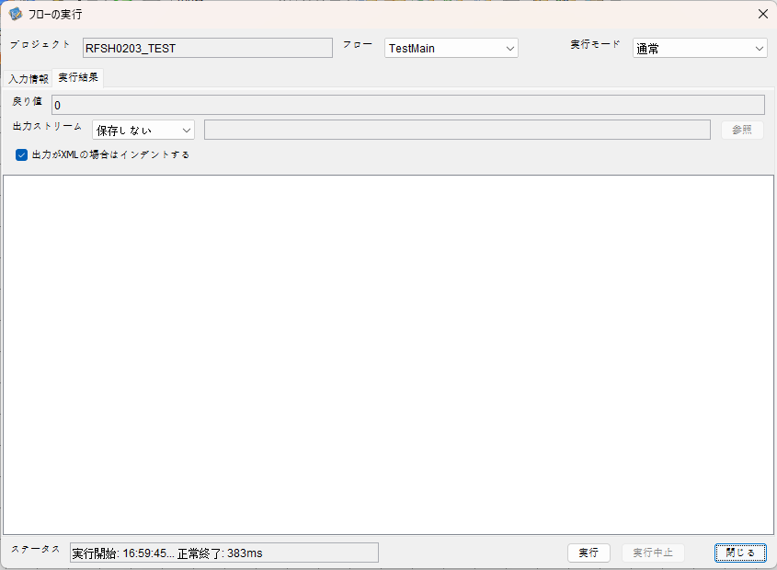

 |  | 行 | 日時 | レベル | メッセージ
 |  | 15803 | 2026-05-18T16:59:45.383 JST | INFO |  | FLEX_I_0003: [5d5d8d7d-28da-49f2-808a-e6381c02e862] サブフローの実行を開始します: /NH/connect/step3/isa_user07.RFSH0203.Main
 |  | 15804 | 2026-05-18T16:59:45.384 JST | INFO |  | FLEX_I_0003: [5d5d8d7d-28da-49f2-808a-e6381c02e862] サブフローの実行を開始します: /NH/connect/step3/isa_user07.MappingPreProcessing.MappingPreProcessing
 |  | 15805 | 2026-05-18T16:59:45.385 JST | INFO |  | FLEX_I_0003: [5d5d8d7d-28da-49f2-808a-e6381c02e862] サブフローの実行を開始します: /NH/connect/step3/isa_user07.Common.LogOutput
 |  | 15806 | 2026-05-18T16:59:45.386 JST | INFO |  | FLEX_I_0051: [5d5d8d7d-28da-49f2-808a-e6381c02e862] 情報(Log1) : 個別マッピング処理開始します。インターフェースID：RFSH0203 ASID：I0203 ジョブネットID：P1J0203
 |  | 15807 | 2026-05-18T16:59:45.386 JST | INFO |  | FLEX_I_0004: [5d5d8d7d-28da-49f2-808a-e6381c02e862] サブフローの実行が終了しました: /NH/connect/step3/isa_user07.Common.LogOutput [1ms]
 |  | 15808 | 2026-05-18T16:59:45.386 JST | INFO |  | FLEX_I_0003: [5d5d8d7d-28da-49f2-808a-e6381c02e862] サブフローの実行を開始します: /NH/connect/step3/isa_user07.Common.InputParameterCheck
 |  | 15809 | 2026-05-18T16:59:45.386 JST | INFO |  | FLEX_I_0004: [5d5d8d7d-28da-49f2-808a-e6381c02e862] サブフローの実行が終了しました: /NH/connect/step3/isa_user07.Common.InputParameterCheck [0ms]
 |  | 15810 | 2026-05-18T16:59:45.387 JST | INFO |  | FLEX_I_0003: [5d5d8d7d-28da-49f2-808a-e6381c02e862] サブフローの実行を開始します: /NH/connect/step3/isa_user07.Common.SettingInit
 |  | 15811 | 2026-05-18T16:59:45.402 JST | INFO |  | FLEX_I_0004: [5d5d8d7d-28da-49f2-808a-e6381c02e862] サブフローの実行が終了しました: /NH/connect/step3/isa_user07.Common.SettingInit [15ms]
 |  | 15812 | 2026-05-18T16:59:45.403 JST | INFO |  | FLEX_I_0003: [5d5d8d7d-28da-49f2-808a-e6381c02e862] サブフローの実行を開始します: /NH/connect/step3/isa_user07.Common.ParameterFileGet
 |  | 15813 | 2026-05-18T16:59:45.412 JST | INFO |  | FLEX_I_0004: [5d5d8d7d-28da-49f2-808a-e6381c02e862] サブフローの実行が終了しました: /NH/connect/step3/isa_user07.Common.ParameterFileGet [9ms]
 |  | 15814 | 2026-05-18T16:59:45.413 JST | INFO |  | FLEX_I_0003: [5d5d8d7d-28da-49f2-808a-e6381c02e862] サブフローの実行を開始します: /NH/connect/step3/isa_user07.Common_FileSendReceive.WorkFileDelete
 |  | 15815 | 2026-05-18T16:59:45.413 JST | INFO |  | FLEX_I_0004: [5d5d8d7d-28da-49f2-808a-e6381c02e862] サブフローの実行が終了しました: /NH/connect/step3/isa_user07.Common_FileSendReceive.WorkFileDelete [0ms]
 |  | 15816 | 2026-05-18T16:59:45.414 JST | INFO |  | FLEX_I_0003: [5d5d8d7d-28da-49f2-808a-e6381c02e862] サブフローの実行を開始します: /NH/connect/step3/isa_user07.Common.ParameterFileGet
 |  | 15817 | 2026-05-18T16:59:45.422 JST | INFO |  | FLEX_I_0004: [5d5d8d7d-28da-49f2-808a-e6381c02e862] サブフローの実行が終了しました: /NH/connect/step3/isa_user07.Common.ParameterFileGet [8ms]
 |  | 15818 | 2026-05-18T16:59:45.422 JST | INFO |  | FLEX_I_0003: [5d5d8d7d-28da-49f2-808a-e6381c02e862] サブフローの実行を開始します: /NH/connect/step3/isa_user07.Common_FileSendReceive.WorkFileDelete
 |  | 15819 | 2026-05-18T16:59:45.423 JST | INFO |  | FLEX_I_0004: [5d5d8d7d-28da-49f2-808a-e6381c02e862] サブフローの実行が終了しました: /NH/connect/step3/isa_user07.Common_FileSendReceive.WorkFileDelete [1ms]
 |  | 15820 | 2026-05-18T16:59:45.423 JST | INFO |  | FLEX_I_0003: [5d5d8d7d-28da-49f2-808a-e6381c02e862] サブフローの実行を開始します: /NH/connect/step3/isa_user07.Common_Conversion.GetConversionMst
 |  | 15821 | 2026-05-18T16:59:45.424 JST | INFO |  | FLEX_I_0004: [5d5d8d7d-28da-49f2-808a-e6381c02e862] サブフローの実行が終了しました: /NH/connect/step3/isa_user07.Common_Conversion.GetConversionMst [1ms]
 |  | 15822 | 2026-05-18T16:59:45.424 JST | INFO |  | FLEX_I_0004: [5d5d8d7d-28da-49f2-808a-e6381c02e862] サブフローの実行が終了しました: /NH/connect/step3/isa_user07.MappingPreProcessing.MappingPreProcessing [40ms]
 |  | 15823 | 2026-05-18T16:59:45.424 JST | INFO |  | FLEX_I_0003: [5d5d8d7d-28da-49f2-808a-e6381c02e862] サブフローの実行を開始します: /NH/connect/step3/isa_user07.RFSH0203.Mapping_Exec
 |  | 15824 | 2026-05-18T16:59:45.425 JST | INFO |  | FLEX_I_0003: [5d5d8d7d-28da-49f2-808a-e6381c02e862] サブフローの実行を開始します: /NH/connect/step3/isa_user07.FiletoFile.MappingPreProcessing
 |  | 15825 | 2026-05-18T16:59:45.427 JST | INFO |  | FLEX_I_0003: [5d5d8d7d-28da-49f2-808a-e6381c02e862] サブフローの実行を開始します: /NH/connect/step3/isa_user07.Common.ParameterFileGet
 |  | 15826 | 2026-05-18T16:59:45.435 JST | INFO |  | FLEX_I_0004: [5d5d8d7d-28da-49f2-808a-e6381c02e862] サブフローの実行が終了しました: /NH/connect/step3/isa_user07.Common.ParameterFileGet [8ms]
 |  | 15827 | 2026-05-18T16:59:45.444 JST | INFO |  | FLEX_I_0003: [5d5d8d7d-28da-49f2-808a-e6381c02e862] サブフローの実行を開始します: /NH/connect/step3/isa_user07.Common.ParameterFilePut
 |  | 15828 | 2026-05-18T16:59:45.448 JST | INFO |  | FLEX_I_0003: [5d5d8d7d-28da-49f2-808a-e6381c02e862] サブフローの実行を開始します: /NH/connect/step3/isa_user07.Common.ParameterFileGet
 |  | 15829 | 2026-05-18T16:59:45.456 JST | INFO |  | FLEX_I_0004: [5d5d8d7d-28da-49f2-808a-e6381c02e862] サブフローの実行が終了しました: /NH/connect/step3/isa_user07.Common.ParameterFileGet [8ms]
 |  | 15830 | 2026-05-18T16:59:45.467 JST | INFO |  | FLEX_I_0004: [5d5d8d7d-28da-49f2-808a-e6381c02e862] サブフローの実行が終了しました: /NH/connect/step3/isa_user07.Common.ParameterFilePut [23ms]
 |  | 15831 | 2026-05-18T16:59:45.467 JST | INFO |  | FLEX_I_0003: [5d5d8d7d-28da-49f2-808a-e6381c02e862] サブフローの実行を開始します: /NH/connect/step3/isa_user07.FiletoFile.PutParameterFileCaseMulitipleFiles
 |  | 15832 | 2026-05-18T16:59:45.468 JST | INFO |  | FLEX_I_0003: [5d5d8d7d-28da-49f2-808a-e6381c02e862] サブフローの実行を開始します: /NH/connect/step3/isa_user07.Common.ParameterFilePut
 |  | 15833 | 2026-05-18T16:59:45.472 JST | INFO |  | FLEX_I_0003: [5d5d8d7d-28da-49f2-808a-e6381c02e862] サブフローの実行を開始します: /NH/connect/step3/isa_user07.Common.ParameterFileGet
 |  | 15834 | 2026-05-18T16:59:45.480 JST | INFO |  | FLEX_I_0004: [5d5d8d7d-28da-49f2-808a-e6381c02e862] サブフローの実行が終了しました: /NH/connect/step3/isa_user07.Common.ParameterFileGet [8ms]
 |  | 15835 | 2026-05-18T16:59:45.491 JST | INFO |  | FLEX_I_0004: [5d5d8d7d-28da-49f2-808a-e6381c02e862] サブフローの実行が終了しました: /NH/connect/step3/isa_user07.Common.ParameterFilePut [23ms]
 |  | 15836 | 2026-05-18T16:59:45.492 JST | INFO |  | FLEX_I_0003: [5d5d8d7d-28da-49f2-808a-e6381c02e862] サブフローの実行を開始します: /NH/connect/step3/isa_user07.Common.ParameterFilePut
 |  | 15837 | 2026-05-18T16:59:45.495 JST | INFO |  | FLEX_I_0003: [5d5d8d7d-28da-49f2-808a-e6381c02e862] サブフローの実行を開始します: /NH/connect/step3/isa_user07.Common.ParameterFileGet
 |  | 15838 | 2026-05-18T16:59:45.503 JST | INFO |  | FLEX_I_0004: [5d5d8d7d-28da-49f2-808a-e6381c02e862] サブフローの実行が終了しました: /NH/connect/step3/isa_user07.Common.ParameterFileGet [8ms]
 |  | 15839 | 2026-05-18T16:59:45.514 JST | INFO |  | FLEX_I_0004: [5d5d8d7d-28da-49f2-808a-e6381c02e862] サブフローの実行が終了しました: /NH/connect/step3/isa_user07.Common.ParameterFilePut [22ms]
 |  | 15840 | 2026-05-18T16:59:45.514 JST | INFO |  | FLEX_I_0003: [5d5d8d7d-28da-49f2-808a-e6381c02e862] サブフローの実行を開始します: /NH/connect/step3/isa_user07.Common.ParameterFileGet
 |  | 15841 | 2026-05-18T16:59:45.522 JST | INFO |  | FLEX_I_0004: [5d5d8d7d-28da-49f2-808a-e6381c02e862] サブフローの実行が終了しました: /NH/connect/step3/isa_user07.Common.ParameterFileGet [8ms]
 |  | 15842 | 2026-05-18T16:59:45.522 JST | INFO |  | FLEX_I_0004: [5d5d8d7d-28da-49f2-808a-e6381c02e862] サブフローの実行が終了しました: /NH/connect/step3/isa_user07.FiletoFile.PutParameterFileCaseMulitipleFiles [55ms]
 |  | 15843 | 2026-05-18T16:59:45.522 JST | INFO |  | FLEX_I_0004: [5d5d8d7d-28da-49f2-808a-e6381c02e862] サブフローの実行が終了しました: /NH/connect/step3/isa_user07.FiletoFile.MappingPreProcessing [97ms]
 |  | 15844 | 2026-05-18T16:59:45.523 JST | INFO |  | FLEX_I_0003: [5d5d8d7d-28da-49f2-808a-e6381c02e862] サブフローの実行を開始します: /NH/connect/step3/isa_user07.RFSH0203.Mapping_Caller
 |  | 15845 | 2026-05-18T16:59:45.528 JST | INFO |  | FLEX_I_0004: [5d5d8d7d-28da-49f2-808a-e6381c02e862] サブフローの実行が終了しました: /NH/connect/step3/isa_user07.RFSH0203.Mapping_Caller [5ms]
 |  | 15846 | 2026-05-18T16:59:45.528 JST | INFO |  | FLEX_I_0003: [5d5d8d7d-28da-49f2-808a-e6381c02e862] サブフローの実行を開始します: /NH/connect/step3/isa_user07.FiletoFile.MappingPostProcessing
 |  | 15847 | 2026-05-18T16:59:45.531 JST | INFO |  | FLEX_I_0003: [5d5d8d7d-28da-49f2-808a-e6381c02e862] サブフローの実行を開始します: /NH/connect/step3/isa_user07.Common.LogOutput
 |  | 15848 | 2026-05-18T16:59:45.531 JST | INFO |  | FLEX_I_0051: [5d5d8d7d-28da-49f2-808a-e6381c02e862] 情報(Log1) : ファイルを作成しました。インターフェースID：RFSH0203 ASID：I0203 ジョブネットID：P1J0203 ファイル名：RFSH0203_output.tsv 処理件数：0件
 |  | 15849 | 2026-05-18T16:59:45.531 JST | INFO |  | FLEX_I_0004: [5d5d8d7d-28da-49f2-808a-e6381c02e862] サブフローの実行が終了しました: /NH/connect/step3/isa_user07.Common.LogOutput [0ms]
 |  | 15850 | 2026-05-18T16:59:45.531 JST | INFO |  | FLEX_I_0003: [5d5d8d7d-28da-49f2-808a-e6381c02e862] サブフローの実行を開始します: /NH/connect/step3/isa_user07.Common_FileSendReceive.OutputFileCopy
 |  | 15851 | 2026-05-18T16:59:45.532 JST | INFO |  | FLEX_I_0004: [5d5d8d7d-28da-49f2-808a-e6381c02e862] サブフローの実行が終了しました: /NH/connect/step3/isa_user07.Common_FileSendReceive.OutputFileCopy [1ms]
 |  | 15852 | 2026-05-18T16:59:45.532 JST | INFO |  | FLEX_I_0003: [5d5d8d7d-28da-49f2-808a-e6381c02e862] サブフローの実行を開始します: /NH/connect/step3/isa_user07.Common.ParameterFilePut
 |  | 15853 | 2026-05-18T16:59:45.536 JST | INFO |  | FLEX_I_0003: [5d5d8d7d-28da-49f2-808a-e6381c02e862] サブフローの実行を開始します: /NH/connect/step3/isa_user07.Common.ParameterFileGet
 |  | 15854 | 2026-05-18T16:59:45.546 JST | INFO |  | FLEX_I_0004: [5d5d8d7d-28da-49f2-808a-e6381c02e862] サブフローの実行が終了しました: /NH/connect/step3/isa_user07.Common.ParameterFileGet [10ms]
 |  | 15855 | 2026-05-18T16:59:45.556 JST | INFO |  | FLEX_I_0004: [5d5d8d7d-28da-49f2-808a-e6381c02e862] サブフローの実行が終了しました: /NH/connect/step3/isa_user07.Common.ParameterFilePut [24ms]
 |  | 15856 | 2026-05-18T16:59:45.556 JST | INFO |  | FLEX_I_0004: [5d5d8d7d-28da-49f2-808a-e6381c02e862] サブフローの実行が終了しました: /NH/connect/step3/isa_user07.FiletoFile.MappingPostProcessing [28ms]
 |  | 15857 | 2026-05-18T16:59:45.556 JST | INFO |  | FLEX_I_0004: [5d5d8d7d-28da-49f2-808a-e6381c02e862] サブフローの実行が終了しました: /NH/connect/step3/isa_user07.RFSH0203.Mapping_Exec [132ms]
 |  | 15858 | 2026-05-18T16:59:45.564 JST | INFO |  | FLEX_I_0003: [5d5d8d7d-28da-49f2-808a-e6381c02e862] サブフローの実行を開始します: /NH/connect/step3/isa_user07.MappingPostProcessing.MappingPostProcessing
 |  | 15859 | 2026-05-18T16:59:45.564 JST | INFO |  | FLEX_I_0003: [5d5d8d7d-28da-49f2-808a-e6381c02e862] サブフローの実行を開始します: /NH/connect/step3/isa_user07.Common.LogOutput
 |  | 15860 | 2026-05-18T16:59:45.565 JST | INFO |  | FLEX_I_0051: [5d5d8d7d-28da-49f2-808a-e6381c02e862] 情報(Log1) : 個別マッピング処理終了します。インターフェースID：RFSH0203 ASID：I0203 ジョブネットID：P1J0203
 |  | 15861 | 2026-05-18T16:59:45.565 JST | INFO |  | FLEX_I_0004: [5d5d8d7d-28da-49f2-808a-e6381c02e862] サブフローの実行が終了しました: /NH/connect/step3/isa_user07.Common.LogOutput [1ms]
 |  | 15862 | 2026-05-18T16:59:45.565 JST | INFO |  | FLEX_I_0004: [5d5d8d7d-28da-49f2-808a-e6381c02e862] サブフローの実行が終了しました: /NH/connect/step3/isa_user07.MappingPostProcessing.MappingPostProcessing [1ms]
 |  | 15863 | 2026-05-18T16:59:45.565 JST | INFO |  | FLEX_I_0004: [5d5d8d7d-28da-49f2-808a-e6381c02e862] サブフローの実行が終了しました: /NH/connect/step3/isa_user07.RFSH0203.Main [182ms]

 | No.4-1-2
 | No.7-1-2

■6回目 正常系・データ行1000行

受信データ行1000行

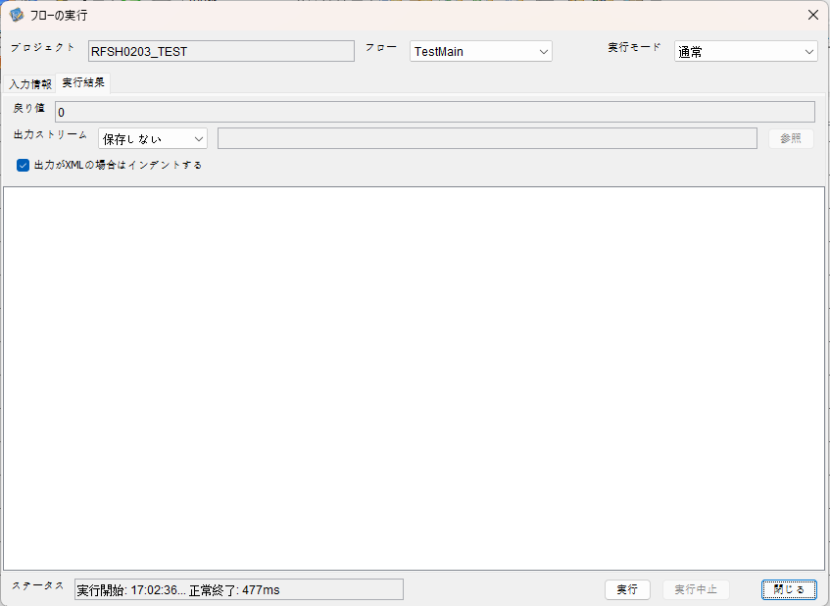

 |  | 行 | 日時 | レベル | メッセージ
 |  | 16060 | 2026-05-18T17:02:36.543 JST | INFO |  | FLEX_I_0003: [e1e37ae8-cb3c-4876-bc77-b675bbbd6573] サブフローの実行を開始します: /NH/connect/step3/isa_user07.RFSH0203.Main
 |  | 16061 | 2026-05-18T17:02:36.544 JST | INFO |  | FLEX_I_0003: [e1e37ae8-cb3c-4876-bc77-b675bbbd6573] サブフローの実行を開始します: /NH/connect/step3/isa_user07.MappingPreProcessing.MappingPreProcessing
 |  | 16062 | 2026-05-18T17:02:36.545 JST | INFO |  | FLEX_I_0003: [e1e37ae8-cb3c-4876-bc77-b675bbbd6573] サブフローの実行を開始します: /NH/connect/step3/isa_user07.Common.LogOutput
 |  | 16063 | 2026-05-18T17:02:36.546 JST | INFO |  | FLEX_I_0051: [e1e37ae8-cb3c-4876-bc77-b675bbbd6573] 情報(Log1) : 個別マッピング処理開始します。インターフェースID：RFSH0203 ASID：I0203 ジョブネットID：P1J0203
 |  | 16064 | 2026-05-18T17:02:36.546 JST | INFO |  | FLEX_I_0004: [e1e37ae8-cb3c-4876-bc77-b675bbbd6573] サブフローの実行が終了しました: /NH/connect/step3/isa_user07.Common.LogOutput [1ms]
 |  | 16065 | 2026-05-18T17:02:36.547 JST | INFO |  | FLEX_I_0003: [e1e37ae8-cb3c-4876-bc77-b675bbbd6573] サブフローの実行を開始します: /NH/connect/step3/isa_user07.Common.InputParameterCheck
 |  | 16066 | 2026-05-18T17:02:36.547 JST | INFO |  | FLEX_I_0004: [e1e37ae8-cb3c-4876-bc77-b675bbbd6573] サブフローの実行が終了しました: /NH/connect/step3/isa_user07.Common.InputParameterCheck [0ms]
 |  | 16067 | 2026-05-18T17:02:36.547 JST | INFO |  | FLEX_I_0003: [e1e37ae8-cb3c-4876-bc77-b675bbbd6573] サブフローの実行を開始します: /NH/connect/step3/isa_user07.Common.SettingInit
 |  | 16068 | 2026-05-18T17:02:36.562 JST | INFO |  | FLEX_I_0004: [e1e37ae8-cb3c-4876-bc77-b675bbbd6573] サブフローの実行が終了しました: /NH/connect/step3/isa_user07.Common.SettingInit [15ms]
 |  | 16069 | 2026-05-18T17:02:36.564 JST | INFO |  | FLEX_I_0003: [e1e37ae8-cb3c-4876-bc77-b675bbbd6573] サブフローの実行を開始します: /NH/connect/step3/isa_user07.Common.ParameterFileGet
 |  | 16070 | 2026-05-18T17:02:36.572 JST | INFO |  | FLEX_I_0004: [e1e37ae8-cb3c-4876-bc77-b675bbbd6573] サブフローの実行が終了しました: /NH/connect/step3/isa_user07.Common.ParameterFileGet [8ms]
 |  | 16071 | 2026-05-18T17:02:36.573 JST | INFO |  | FLEX_I_0003: [e1e37ae8-cb3c-4876-bc77-b675bbbd6573] サブフローの実行を開始します: /NH/connect/step3/isa_user07.Common_FileSendReceive.WorkFileDelete
 |  | 16072 | 2026-05-18T17:02:36.574 JST | INFO |  | FLEX_I_0004: [e1e37ae8-cb3c-4876-bc77-b675bbbd6573] サブフローの実行が終了しました: /NH/connect/step3/isa_user07.Common_FileSendReceive.WorkFileDelete [1ms]
 |  | 16073 | 2026-05-18T17:02:36.574 JST | INFO |  | FLEX_I_0003: [e1e37ae8-cb3c-4876-bc77-b675bbbd6573] サブフローの実行を開始します: /NH/connect/step3/isa_user07.Common.ParameterFileGet
 |  | 16074 | 2026-05-18T17:02:36.582 JST | INFO |  | FLEX_I_0004: [e1e37ae8-cb3c-4876-bc77-b675bbbd6573] サブフローの実行が終了しました: /NH/connect/step3/isa_user07.Common.ParameterFileGet [8ms]
 |  | 16075 | 2026-05-18T17:02:36.583 JST | INFO |  | FLEX_I_0003: [e1e37ae8-cb3c-4876-bc77-b675bbbd6573] サブフローの実行を開始します: /NH/connect/step3/isa_user07.Common_FileSendReceive.WorkFileDelete
 |  | 16076 | 2026-05-18T17:02:36.584 JST | INFO |  | FLEX_I_0004: [e1e37ae8-cb3c-4876-bc77-b675bbbd6573] サブフローの実行が終了しました: /NH/connect/step3/isa_user07.Common_FileSendReceive.WorkFileDelete [1ms]
 |  | 16077 | 2026-05-18T17:02:36.584 JST | INFO |  | FLEX_I_0003: [e1e37ae8-cb3c-4876-bc77-b675bbbd6573] サブフローの実行を開始します: /NH/connect/step3/isa_user07.Common_Conversion.GetConversionMst
 |  | 16078 | 2026-05-18T17:02:36.585 JST | INFO |  | FLEX_I_0004: [e1e37ae8-cb3c-4876-bc77-b675bbbd6573] サブフローの実行が終了しました: /NH/connect/step3/isa_user07.Common_Conversion.GetConversionMst [1ms]
 |  | 16079 | 2026-05-18T17:02:36.585 JST | INFO |  | FLEX_I_0004: [e1e37ae8-cb3c-4876-bc77-b675bbbd6573] サブフローの実行が終了しました: /NH/connect/step3/isa_user07.MappingPreProcessing.MappingPreProcessing [41ms]
 |  | 16080 | 2026-05-18T17:02:36.585 JST | INFO |  | FLEX_I_0003: [e1e37ae8-cb3c-4876-bc77-b675bbbd6573] サブフローの実行を開始します: /NH/connect/step3/isa_user07.RFSH0203.Mapping_Exec
 |  | 16081 | 2026-05-18T17:02:36.585 JST | INFO |  | FLEX_I_0003: [e1e37ae8-cb3c-4876-bc77-b675bbbd6573] サブフローの実行を開始します: /NH/connect/step3/isa_user07.FiletoFile.MappingPreProcessing
 |  | 16082 | 2026-05-18T17:02:36.587 JST | INFO |  | FLEX_I_0003: [e1e37ae8-cb3c-4876-bc77-b675bbbd6573] サブフローの実行を開始します: /NH/connect/step3/isa_user07.Common.ParameterFileGet
 |  | 16083 | 2026-05-18T17:02:36.595 JST | INFO |  | FLEX_I_0004: [e1e37ae8-cb3c-4876-bc77-b675bbbd6573] サブフローの実行が終了しました: /NH/connect/step3/isa_user07.Common.ParameterFileGet [8ms]
 |  | 16084 | 2026-05-18T17:02:36.604 JST | INFO |  | FLEX_I_0003: [e1e37ae8-cb3c-4876-bc77-b675bbbd6573] サブフローの実行を開始します: /NH/connect/step3/isa_user07.Common.ParameterFilePut
 |  | 16085 | 2026-05-18T17:02:36.608 JST | INFO |  | FLEX_I_0003: [e1e37ae8-cb3c-4876-bc77-b675bbbd6573] サブフローの実行を開始します: /NH/connect/step3/isa_user07.Common.ParameterFileGet
 |  | 16086 | 2026-05-18T17:02:36.617 JST | INFO |  | FLEX_I_0004: [e1e37ae8-cb3c-4876-bc77-b675bbbd6573] サブフローの実行が終了しました: /NH/connect/step3/isa_user07.Common.ParameterFileGet [9ms]
 |  | 16087 | 2026-05-18T17:02:36.628 JST | INFO |  | FLEX_I_0004: [e1e37ae8-cb3c-4876-bc77-b675bbbd6573] サブフローの実行が終了しました: /NH/connect/step3/isa_user07.Common.ParameterFilePut [24ms]
 |  | 16088 | 2026-05-18T17:02:36.628 JST | INFO |  | FLEX_I_0003: [e1e37ae8-cb3c-4876-bc77-b675bbbd6573] サブフローの実行を開始します: /NH/connect/step3/isa_user07.FiletoFile.PutParameterFileCaseMulitipleFiles
 |  | 16089 | 2026-05-18T17:02:36.628 JST | INFO |  | FLEX_I_0003: [e1e37ae8-cb3c-4876-bc77-b675bbbd6573] サブフローの実行を開始します: /NH/connect/step3/isa_user07.Common.ParameterFilePut
 |  | 16090 | 2026-05-18T17:02:36.632 JST | INFO |  | FLEX_I_0003: [e1e37ae8-cb3c-4876-bc77-b675bbbd6573] サブフローの実行を開始します: /NH/connect/step3/isa_user07.Common.ParameterFileGet
 |  | 16091 | 2026-05-18T17:02:36.641 JST | INFO |  | FLEX_I_0004: [e1e37ae8-cb3c-4876-bc77-b675bbbd6573] サブフローの実行が終了しました: /NH/connect/step3/isa_user07.Common.ParameterFileGet [9ms]
 |  | 16092 | 2026-05-18T17:02:36.652 JST | INFO |  | FLEX_I_0004: [e1e37ae8-cb3c-4876-bc77-b675bbbd6573] サブフローの実行が終了しました: /NH/connect/step3/isa_user07.Common.ParameterFilePut [24ms]
 |  | 16093 | 2026-05-18T17:02:36.653 JST | INFO |  | FLEX_I_0003: [e1e37ae8-cb3c-4876-bc77-b675bbbd6573] サブフローの実行を開始します: /NH/connect/step3/isa_user07.Common.ParameterFilePut
 |  | 16094 | 2026-05-18T17:02:36.657 JST | INFO |  | FLEX_I_0003: [e1e37ae8-cb3c-4876-bc77-b675bbbd6573] サブフローの実行を開始します: /NH/connect/step3/isa_user07.Common.ParameterFileGet
 |  | 16095 | 2026-05-18T17:02:36.665 JST | INFO |  | FLEX_I_0004: [e1e37ae8-cb3c-4876-bc77-b675bbbd6573] サブフローの実行が終了しました: /NH/connect/step3/isa_user07.Common.ParameterFileGet [8ms]
 |  | 16096 | 2026-05-18T17:02:36.675 JST | INFO |  | FLEX_I_0004: [e1e37ae8-cb3c-4876-bc77-b675bbbd6573] サブフローの実行が終了しました: /NH/connect/step3/isa_user07.Common.ParameterFilePut [22ms]
 |  | 16097 | 2026-05-18T17:02:36.676 JST | INFO |  | FLEX_I_0003: [e1e37ae8-cb3c-4876-bc77-b675bbbd6573] サブフローの実行を開始します: /NH/connect/step3/isa_user07.Common.ParameterFileGet
 |  | 16098 | 2026-05-18T17:02:36.684 JST | INFO |  | FLEX_I_0004: [e1e37ae8-cb3c-4876-bc77-b675bbbd6573] サブフローの実行が終了しました: /NH/connect/step3/isa_user07.Common.ParameterFileGet [8ms]
 |  | 16099 | 2026-05-18T17:02:36.684 JST | INFO |  | FLEX_I_0004: [e1e37ae8-cb3c-4876-bc77-b675bbbd6573] サブフローの実行が終了しました: /NH/connect/step3/isa_user07.FiletoFile.PutParameterFileCaseMulitipleFiles [56ms]
 |  | 16100 | 2026-05-18T17:02:36.684 JST | INFO |  | FLEX_I_0004: [e1e37ae8-cb3c-4876-bc77-b675bbbd6573] サブフローの実行が終了しました: /NH/connect/step3/isa_user07.FiletoFile.MappingPreProcessing [99ms]
 |  | 16101 | 2026-05-18T17:02:36.684 JST | INFO |  | FLEX_I_0003: [e1e37ae8-cb3c-4876-bc77-b675bbbd6573] サブフローの実行を開始します: /NH/connect/step3/isa_user07.RFSH0203.Mapping_Caller
 |  | 16102 | 2026-05-18T17:02:36.702 JST | INFO |  | FLEX_I_0003: [e1e37ae8-cb3c-4876-bc77-b675bbbd6573] サブフローの実行を開始します: /NH/connect/step3/isa_user07.Mapping_0022-2.Mapping
 |  | 16103 | 2026-05-18T17:02:36.771 JST | INFO |  | FLEX_I_0004: [e1e37ae8-cb3c-4876-bc77-b675bbbd6573] サブフローの実行が終了しました: /NH/connect/step3/isa_user07.Mapping_0022-2.Mapping [69ms]
 |  | 16104 | 2026-05-18T17:02:36.771 JST | INFO |  | FLEX_I_0003: [e1e37ae8-cb3c-4876-bc77-b675bbbd6573] サブフローの実行を開始します: /NH/connect/step3/isa_user07.RFSH0203.Mapping_FilePut
 |  | 16105 | 2026-05-18T17:02:36.778 JST | INFO |  | FLEX_I_0004: [e1e37ae8-cb3c-4876-bc77-b675bbbd6573] サブフローの実行が終了しました: /NH/connect/step3/isa_user07.RFSH0203.Mapping_FilePut [7ms]
 |  | 16106 | 2026-05-18T17:02:36.779 JST | INFO |  | FLEX_I_0004: [e1e37ae8-cb3c-4876-bc77-b675bbbd6573] サブフローの実行が終了しました: /NH/connect/step3/isa_user07.RFSH0203.Mapping_Caller [95ms]
 |  | 16107 | 2026-05-18T17:02:36.779 JST | INFO |  | FLEX_I_0003: [e1e37ae8-cb3c-4876-bc77-b675bbbd6573] サブフローの実行を開始します: /NH/connect/step3/isa_user07.FiletoFile.MappingPostProcessing
 |  | 16108 | 2026-05-18T17:02:36.781 JST | INFO |  | FLEX_I_0003: [e1e37ae8-cb3c-4876-bc77-b675bbbd6573] サブフローの実行を開始します: /NH/connect/step3/isa_user07.Common.LogOutput
 |  | 16109 | 2026-05-18T17:02:36.781 JST | INFO |  | FLEX_I_0051: [e1e37ae8-cb3c-4876-bc77-b675bbbd6573] 情報(Log1) : ファイルを作成しました。インターフェースID：RFSH0203 ASID：I0203 ジョブネットID：P1J0203 ファイル名：RFSH0203_output.tsv 処理件数：1000件
 |  | 16110 | 2026-05-18T17:02:36.781 JST | INFO |  | FLEX_I_0004: [e1e37ae8-cb3c-4876-bc77-b675bbbd6573] サブフローの実行が終了しました: /NH/connect/step3/isa_user07.Common.LogOutput [0ms]
 |  | 16111 | 2026-05-18T17:02:36.782 JST | INFO |  | FLEX_I_0003: [e1e37ae8-cb3c-4876-bc77-b675bbbd6573] サブフローの実行を開始します: /NH/connect/step3/isa_user07.Common_FileSendReceive.OutputFileCopy
 |  | 16112 | 2026-05-18T17:02:36.783 JST | INFO |  | FLEX_I_0004: [e1e37ae8-cb3c-4876-bc77-b675bbbd6573] サブフローの実行が終了しました: /NH/connect/step3/isa_user07.Common_FileSendReceive.OutputFileCopy [1ms]
 |  | 16113 | 2026-05-18T17:02:36.783 JST | INFO |  | FLEX_I_0003: [e1e37ae8-cb3c-4876-bc77-b675bbbd6573] サブフローの実行を開始します: /NH/connect/step3/isa_user07.Common.ParameterFilePut
 |  | 16114 | 2026-05-18T17:02:36.790 JST | INFO |  | FLEX_I_0003: [e1e37ae8-cb3c-4876-bc77-b675bbbd6573] サブフローの実行を開始します: /NH/connect/step3/isa_user07.Common.ParameterFileGet
 |  | 16115 | 2026-05-18T17:02:36.799 JST | INFO |  | FLEX_I_0004: [e1e37ae8-cb3c-4876-bc77-b675bbbd6573] サブフローの実行が終了しました: /NH/connect/step3/isa_user07.Common.ParameterFileGet [9ms]
 |  | 16116 | 2026-05-18T17:02:36.809 JST | INFO |  | FLEX_I_0004: [e1e37ae8-cb3c-4876-bc77-b675bbbd6573] サブフローの実行が終了しました: /NH/connect/step3/isa_user07.Common.ParameterFilePut [26ms]
 |  | 16117 | 2026-05-18T17:02:36.809 JST | INFO |  | FLEX_I_0004: [e1e37ae8-cb3c-4876-bc77-b675bbbd6573] サブフローの実行が終了しました: /NH/connect/step3/isa_user07.FiletoFile.MappingPostProcessing [30ms]
 |  | 16118 | 2026-05-18T17:02:36.809 JST | INFO |  | FLEX_I_0004: [e1e37ae8-cb3c-4876-bc77-b675bbbd6573] サブフローの実行が終了しました: /NH/connect/step3/isa_user07.RFSH0203.Mapping_Exec [224ms]
 |  | 16119 | 2026-05-18T17:02:36.816 JST | INFO |  | FLEX_I_0003: [e1e37ae8-cb3c-4876-bc77-b675bbbd6573] サブフローの実行を開始します: /NH/connect/step3/isa_user07.MappingPostProcessing.MappingPostProcessing
 |  | 16120 | 2026-05-18T17:02:36.817 JST | INFO |  | FLEX_I_0003: [e1e37ae8-cb3c-4876-bc77-b675bbbd6573] サブフローの実行を開始します: /NH/connect/step3/isa_user07.Common.LogOutput
 |  | 16121 | 2026-05-18T17:02:36.817 JST | INFO |  | FLEX_I_0051: [e1e37ae8-cb3c-4876-bc77-b675bbbd6573] 情報(Log1) : 個別マッピング処理終了します。インターフェースID：RFSH0203 ASID：I0203 ジョブネットID：P1J0203
 |  | 16122 | 2026-05-18T17:02:36.819 JST | INFO |  | FLEX_I_0004: [e1e37ae8-cb3c-4876-bc77-b675bbbd6573] サブフローの実行が終了しました: /NH/connect/step3/isa_user07.Common.LogOutput [2ms]
 |  | 16123 | 2026-05-18T17:02:36.819 JST | INFO |  | FLEX_I_0004: [e1e37ae8-cb3c-4876-bc77-b675bbbd6573] サブフローの実行が終了しました: /NH/connect/step3/isa_user07.MappingPostProcessing.MappingPostProcessing [3ms]
 |  | 16124 | 2026-05-18T17:02:36.819 JST | INFO |  | FLEX_I_0004: [e1e37ae8-cb3c-4876-bc77-b675bbbd6573] サブフローの実行が終了しました: /NH/connect/step3/isa_user07.RFSH0203.Main [276ms]

 | No.4-2-2

■7回目 正常系・データ行1000行以上

データ行が1010行。
1000行未満と以降にコード変換エラーあり



 |  | 行 | 日時 | レベル | メッセージ
 |  | 16347 | 2026-05-18T17:05:02.053 JST | INFO |  | FLEX_I_0003: [442f9855-03cf-40a3-b015-aa19e8384a8e] サブフローの実行を開始します: /NH/connect/step3/isa_user07.RFSH0203.Main
 |  | 16348 | 2026-05-18T17:05:02.054 JST | INFO |  | FLEX_I_0003: [442f9855-03cf-40a3-b015-aa19e8384a8e] サブフローの実行を開始します: /NH/connect/step3/isa_user07.MappingPreProcessing.MappingPreProcessing
 |  | 16349 | 2026-05-18T17:05:02.055 JST | INFO |  | FLEX_I_0003: [442f9855-03cf-40a3-b015-aa19e8384a8e] サブフローの実行を開始します: /NH/connect/step3/isa_user07.Common.LogOutput
 |  | 16350 | 2026-05-18T17:05:02.057 JST | INFO |  | FLEX_I_0051: [442f9855-03cf-40a3-b015-aa19e8384a8e] 情報(Log1) : 個別マッピング処理開始します。インターフェースID：RFSH0203 ASID：I0203 ジョブネットID：P1J0203
 |  | 16351 | 2026-05-18T17:05:02.057 JST | INFO |  | FLEX_I_0004: [442f9855-03cf-40a3-b015-aa19e8384a8e] サブフローの実行が終了しました: /NH/connect/step3/isa_user07.Common.LogOutput [2ms]
 |  | 16352 | 2026-05-18T17:05:02.058 JST | INFO |  | FLEX_I_0003: [442f9855-03cf-40a3-b015-aa19e8384a8e] サブフローの実行を開始します: /NH/connect/step3/isa_user07.Common.InputParameterCheck
 |  | 16353 | 2026-05-18T17:05:02.058 JST | INFO |  | FLEX_I_0004: [442f9855-03cf-40a3-b015-aa19e8384a8e] サブフローの実行が終了しました: /NH/connect/step3/isa_user07.Common.InputParameterCheck [0ms]
 |  | 16354 | 2026-05-18T17:05:02.059 JST | INFO |  | FLEX_I_0003: [442f9855-03cf-40a3-b015-aa19e8384a8e] サブフローの実行を開始します: /NH/connect/step3/isa_user07.Common.SettingInit
 |  | 16355 | 2026-05-18T17:05:02.078 JST | INFO |  | FLEX_I_0004: [442f9855-03cf-40a3-b015-aa19e8384a8e] サブフローの実行が終了しました: /NH/connect/step3/isa_user07.Common.SettingInit [19ms]
 |  | 16356 | 2026-05-18T17:05:02.079 JST | INFO |  | FLEX_I_0003: [442f9855-03cf-40a3-b015-aa19e8384a8e] サブフローの実行を開始します: /NH/connect/step3/isa_user07.Common.ParameterFileGet
 |  | 16357 | 2026-05-18T17:05:02.087 JST | INFO |  | FLEX_I_0004: [442f9855-03cf-40a3-b015-aa19e8384a8e] サブフローの実行が終了しました: /NH/connect/step3/isa_user07.Common.ParameterFileGet [8ms]
 |  | 16358 | 2026-05-18T17:05:02.088 JST | INFO |  | FLEX_I_0003: [442f9855-03cf-40a3-b015-aa19e8384a8e] サブフローの実行を開始します: /NH/connect/step3/isa_user07.Common_FileSendReceive.WorkFileDelete
 |  | 16359 | 2026-05-18T17:05:02.089 JST | INFO |  | FLEX_I_0004: [442f9855-03cf-40a3-b015-aa19e8384a8e] サブフローの実行が終了しました: /NH/connect/step3/isa_user07.Common_FileSendReceive.WorkFileDelete [1ms]
 |  | 16360 | 2026-05-18T17:05:02.089 JST | INFO |  | FLEX_I_0003: [442f9855-03cf-40a3-b015-aa19e8384a8e] サブフローの実行を開始します: /NH/connect/step3/isa_user07.Common.ParameterFileGet
 |  | 16361 | 2026-05-18T17:05:02.097 JST | INFO |  | FLEX_I_0004: [442f9855-03cf-40a3-b015-aa19e8384a8e] サブフローの実行が終了しました: /NH/connect/step3/isa_user07.Common.ParameterFileGet [8ms]
 |  | 16362 | 2026-05-18T17:05:02.098 JST | INFO |  | FLEX_I_0003: [442f9855-03cf-40a3-b015-aa19e8384a8e] サブフローの実行を開始します: /NH/connect/step3/isa_user07.Common_FileSendReceive.WorkFileDelete
 |  | 16363 | 2026-05-18T17:05:02.099 JST | INFO |  | FLEX_I_0004: [442f9855-03cf-40a3-b015-aa19e8384a8e] サブフローの実行が終了しました: /NH/connect/step3/isa_user07.Common_FileSendReceive.WorkFileDelete [1ms]
 |  | 16364 | 2026-05-18T17:05:02.099 JST | INFO |  | FLEX_I_0003: [442f9855-03cf-40a3-b015-aa19e8384a8e] サブフローの実行を開始します: /NH/connect/step3/isa_user07.Common_Conversion.GetConversionMst
 |  | 16365 | 2026-05-18T17:05:02.100 JST | INFO |  | FLEX_I_0004: [442f9855-03cf-40a3-b015-aa19e8384a8e] サブフローの実行が終了しました: /NH/connect/step3/isa_user07.Common_Conversion.GetConversionMst [1ms]
 |  | 16366 | 2026-05-18T17:05:02.100 JST | INFO |  | FLEX_I_0004: [442f9855-03cf-40a3-b015-aa19e8384a8e] サブフローの実行が終了しました: /NH/connect/step3/isa_user07.MappingPreProcessing.MappingPreProcessing [46ms]
 |  | 16367 | 2026-05-18T17:05:02.100 JST | INFO |  | FLEX_I_0003: [442f9855-03cf-40a3-b015-aa19e8384a8e] サブフローの実行を開始します: /NH/connect/step3/isa_user07.RFSH0203.Mapping_Exec
 |  | 16368 | 2026-05-18T17:05:02.101 JST | INFO |  | FLEX_I_0003: [442f9855-03cf-40a3-b015-aa19e8384a8e] サブフローの実行を開始します: /NH/connect/step3/isa_user07.FiletoFile.MappingPreProcessing
 |  | 16369 | 2026-05-18T17:05:02.102 JST | INFO |  | FLEX_I_0003: [442f9855-03cf-40a3-b015-aa19e8384a8e] サブフローの実行を開始します: /NH/connect/step3/isa_user07.Common.ParameterFileGet
 |  | 16370 | 2026-05-18T17:05:02.111 JST | INFO |  | FLEX_I_0004: [442f9855-03cf-40a3-b015-aa19e8384a8e] サブフローの実行が終了しました: /NH/connect/step3/isa_user07.Common.ParameterFileGet [9ms]
 |  | 16371 | 2026-05-18T17:05:02.120 JST | INFO |  | FLEX_I_0003: [442f9855-03cf-40a3-b015-aa19e8384a8e] サブフローの実行を開始します: /NH/connect/step3/isa_user07.Common.ParameterFilePut
 |  | 16372 | 2026-05-18T17:05:02.125 JST | INFO |  | FLEX_I_0003: [442f9855-03cf-40a3-b015-aa19e8384a8e] サブフローの実行を開始します: /NH/connect/step3/isa_user07.Common.ParameterFileGet
 |  | 16373 | 2026-05-18T17:05:02.133 JST | INFO |  | FLEX_I_0004: [442f9855-03cf-40a3-b015-aa19e8384a8e] サブフローの実行が終了しました: /NH/connect/step3/isa_user07.Common.ParameterFileGet [8ms]
 |  | 16374 | 2026-05-18T17:05:02.144 JST | INFO |  | FLEX_I_0004: [442f9855-03cf-40a3-b015-aa19e8384a8e] サブフローの実行が終了しました: /NH/connect/step3/isa_user07.Common.ParameterFilePut [24ms]
 |  | 16375 | 2026-05-18T17:05:02.144 JST | INFO |  | FLEX_I_0003: [442f9855-03cf-40a3-b015-aa19e8384a8e] サブフローの実行を開始します: /NH/connect/step3/isa_user07.FiletoFile.PutParameterFileCaseMulitipleFiles
 |  | 16376 | 2026-05-18T17:05:02.145 JST | INFO |  | FLEX_I_0003: [442f9855-03cf-40a3-b015-aa19e8384a8e] サブフローの実行を開始します: /NH/connect/step3/isa_user07.Common.ParameterFilePut
 |  | 16377 | 2026-05-18T17:05:02.149 JST | INFO |  | FLEX_I_0003: [442f9855-03cf-40a3-b015-aa19e8384a8e] サブフローの実行を開始します: /NH/connect/step3/isa_user07.Common.ParameterFileGet
 |  | 16378 | 2026-05-18T17:05:02.157 JST | INFO |  | FLEX_I_0004: [442f9855-03cf-40a3-b015-aa19e8384a8e] サブフローの実行が終了しました: /NH/connect/step3/isa_user07.Common.ParameterFileGet [8ms]
 |  | 16379 | 2026-05-18T17:05:02.168 JST | INFO |  | FLEX_I_0004: [442f9855-03cf-40a3-b015-aa19e8384a8e] サブフローの実行が終了しました: /NH/connect/step3/isa_user07.Common.ParameterFilePut [23ms]
 |  | 16380 | 2026-05-18T17:05:02.169 JST | INFO |  | FLEX_I_0003: [442f9855-03cf-40a3-b015-aa19e8384a8e] サブフローの実行を開始します: /NH/connect/step3/isa_user07.Common.ParameterFilePut
 |  | 16381 | 2026-05-18T17:05:02.173 JST | INFO |  | FLEX_I_0003: [442f9855-03cf-40a3-b015-aa19e8384a8e] サブフローの実行を開始します: /NH/connect/step3/isa_user07.Common.ParameterFileGet
 |  | 16382 | 2026-05-18T17:05:02.182 JST | INFO |  | FLEX_I_0004: [442f9855-03cf-40a3-b015-aa19e8384a8e] サブフローの実行が終了しました: /NH/connect/step3/isa_user07.Common.ParameterFileGet [9ms]
 |  | 16383 | 2026-05-18T17:05:02.193 JST | INFO |  | FLEX_I_0004: [442f9855-03cf-40a3-b015-aa19e8384a8e] サブフローの実行が終了しました: /NH/connect/step3/isa_user07.Common.ParameterFilePut [24ms]
 |  | 16384 | 2026-05-18T17:05:02.193 JST | INFO |  | FLEX_I_0003: [442f9855-03cf-40a3-b015-aa19e8384a8e] サブフローの実行を開始します: /NH/connect/step3/isa_user07.Common.ParameterFileGet
 |  | 16385 | 2026-05-18T17:05:02.204 JST | INFO |  | FLEX_I_0004: [442f9855-03cf-40a3-b015-aa19e8384a8e] サブフローの実行が終了しました: /NH/connect/step3/isa_user07.Common.ParameterFileGet [11ms]
 |  | 16386 | 2026-05-18T17:05:02.204 JST | INFO |  | FLEX_I_0004: [442f9855-03cf-40a3-b015-aa19e8384a8e] サブフローの実行が終了しました: /NH/connect/step3/isa_user07.FiletoFile.PutParameterFileCaseMulitipleFiles [60ms]
 |  | 16387 | 2026-05-18T17:05:02.204 JST | INFO |  | FLEX_I_0004: [442f9855-03cf-40a3-b015-aa19e8384a8e] サブフローの実行が終了しました: /NH/connect/step3/isa_user07.FiletoFile.MappingPreProcessing [103ms]
 |  | 16388 | 2026-05-18T17:05:02.205 JST | INFO |  | FLEX_I_0003: [442f9855-03cf-40a3-b015-aa19e8384a8e] サブフローの実行を開始します: /NH/connect/step3/isa_user07.RFSH0203.Mapping_Caller
 |  | 16389 | 2026-05-18T17:05:02.217 JST | INFO |  | FLEX_I_0003: [442f9855-03cf-40a3-b015-aa19e8384a8e] サブフローの実行を開始します: /NH/connect/step3/isa_user07.Mapping_0022-2.Mapping
 |  | 16390 | 2026-05-18T17:05:02.292 JST | INFO |  | FLEX_I_0004: [442f9855-03cf-40a3-b015-aa19e8384a8e] サブフローの実行が終了しました: /NH/connect/step3/isa_user07.Mapping_0022-2.Mapping [75ms]
 |  | 16391 | 2026-05-18T17:05:02.292 JST | INFO |  | FLEX_I_0003: [442f9855-03cf-40a3-b015-aa19e8384a8e] サブフローの実行を開始します: /NH/connect/step3/isa_user07.RFSH0203.Mapping_FilePut
 |  | 16392 | 2026-05-18T17:05:02.298 JST | INFO |  | FLEX_I_0004: [442f9855-03cf-40a3-b015-aa19e8384a8e] サブフローの実行が終了しました: /NH/connect/step3/isa_user07.RFSH0203.Mapping_FilePut [6ms]
 |  | 16393 | 2026-05-18T17:05:02.298 JST | INFO |  | FLEX_I_0003: [442f9855-03cf-40a3-b015-aa19e8384a8e] サブフローの実行を開始します: /NH/connect/step3/isa_user07.Mapping_0022-2.Mapping
 |  | 16394 | 2026-05-18T17:05:02.299 JST | INFO |  | FLEX_I_0004: [442f9855-03cf-40a3-b015-aa19e8384a8e] サブフローの実行が終了しました: /NH/connect/step3/isa_user07.Mapping_0022-2.Mapping [1ms]
 |  | 16395 | 2026-05-18T17:05:02.299 JST | INFO |  | FLEX_I_0003: [442f9855-03cf-40a3-b015-aa19e8384a8e] サブフローの実行を開始します: /NH/connect/step3/isa_user07.RFSH0203.Mapping_FilePut
 |  | 16396 | 2026-05-18T17:05:02.300 JST | INFO |  | FLEX_I_0004: [442f9855-03cf-40a3-b015-aa19e8384a8e] サブフローの実行が終了しました: /NH/connect/step3/isa_user07.RFSH0203.Mapping_FilePut [1ms]
 |  | 16397 | 2026-05-18T17:05:02.301 JST | INFO |  | FLEX_I_0004: [442f9855-03cf-40a3-b015-aa19e8384a8e] サブフローの実行が終了しました: /NH/connect/step3/isa_user07.RFSH0203.Mapping_Caller [96ms]
 |  | 16398 | 2026-05-18T17:05:02.301 JST | INFO |  | FLEX_I_0003: [442f9855-03cf-40a3-b015-aa19e8384a8e] サブフローの実行を開始します: /NH/connect/step3/isa_user07.FiletoFile.MappingPostProcessing
 |  | 16399 | 2026-05-18T17:05:02.304 JST | INFO |  | FLEX_I_0003: [442f9855-03cf-40a3-b015-aa19e8384a8e] サブフローの実行を開始します: /NH/connect/step3/isa_user07.Common.WarningLogOutput
 |  | 16400 | 2026-05-18T17:05:02.304 JST | INFO |  | FLEX_I_0003: [442f9855-03cf-40a3-b015-aa19e8384a8e] サブフローの実行を開始します: /NH/connect/step3/isa_user07.Common.LogOutput
 | No.5-2-1 | 16401 | 2026-05-18T17:05:02.305 JST | WARN |  | FLEX_W_1054: [442f9855-03cf-40a3-b015-aa19e8384a8e] 警告(Log1) : det-warn:RFSH0203 マッピング処理にてコード変換が正しく行われませんでした。インターフェースID：RFSH0203 ASID：I0203 ジョブネットID：P1J0203 変換エラーメッセージ： NH、connect/step3、isa_user07、FiletoFile、MappingPostProcessing、I0203、P1J0203
 |  | 16402 | 2026-05-18T17:05:02.305 JST | INFO |  | FLEX_I_0004: [442f9855-03cf-40a3-b015-aa19e8384a8e] サブフローの実行が終了しました: /NH/connect/step3/isa_user07.Common.LogOutput [1ms]
 |  | 16403 | 2026-05-18T17:05:02.305 JST | INFO |  | FLEX_I_0003: [442f9855-03cf-40a3-b015-aa19e8384a8e] サブフローの実行を開始します: /NH/connect/step3/isa_user07.Common.LogOutput
 |  | 16404 | 2026-05-18T17:05:02.305 JST | WARN |  | FLEX_W_1054: [442f9855-03cf-40a3-b015-aa19e8384a8e] 警告(Log1) : 警告が発生しました。インターフェースID：RFSH0203 ASID：I0203 ジョブネットID：P1J0203
 | No.5-2-1 |  |  |  |  | エラーメッセージ：事業所コード-プラントコード_inboundマスタで「3334」の変換ができませんでした。
 |  | 16405 | 2026-05-18T17:05:02.305 JST | INFO |  | FLEX_I_0004: [442f9855-03cf-40a3-b015-aa19e8384a8e] サブフローの実行が終了しました: /NH/connect/step3/isa_user07.Common.LogOutput [0ms]
 |  | 16406 | 2026-05-18T17:05:02.305 JST | INFO |  | FLEX_I_0004: [442f9855-03cf-40a3-b015-aa19e8384a8e] サブフローの実行が終了しました: /NH/connect/step3/isa_user07.Common.WarningLogOutput [1ms]
 |  | 16407 | 2026-05-18T17:05:02.305 JST | INFO |  | FLEX_I_0003: [442f9855-03cf-40a3-b015-aa19e8384a8e] サブフローの実行を開始します: /NH/connect/step3/isa_user07.Common.LogOutput
 |  | 16408 | 2026-05-18T17:05:02.306 JST | INFO |  | FLEX_I_0051: [442f9855-03cf-40a3-b015-aa19e8384a8e] 情報(Log1) : ファイルを作成しました。インターフェースID：RFSH0203 ASID：I0203 ジョブネットID：P1J0203 ファイル名：RFSH0203_output.tsv 処理件数：1010件
 |  | 16409 | 2026-05-18T17:05:02.306 JST | INFO |  | FLEX_I_0004: [442f9855-03cf-40a3-b015-aa19e8384a8e] サブフローの実行が終了しました: /NH/connect/step3/isa_user07.Common.LogOutput [1ms]
 |  | 16410 | 2026-05-18T17:05:02.307 JST | INFO |  | FLEX_I_0003: [442f9855-03cf-40a3-b015-aa19e8384a8e] サブフローの実行を開始します: /NH/connect/step3/isa_user07.Common_FileSendReceive.OutputFileCopy
 |  | 16411 | 2026-05-18T17:05:02.308 JST | INFO |  | FLEX_I_0004: [442f9855-03cf-40a3-b015-aa19e8384a8e] サブフローの実行が終了しました: /NH/connect/step3/isa_user07.Common_FileSendReceive.OutputFileCopy [1ms]
...

エビデンス(個別)
■1回目 正常系・0byteファイル

受信ファイルサイズが0byte

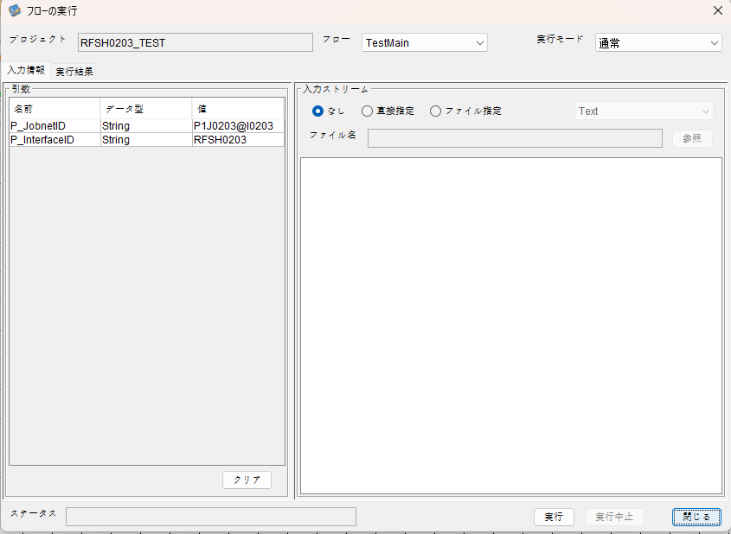

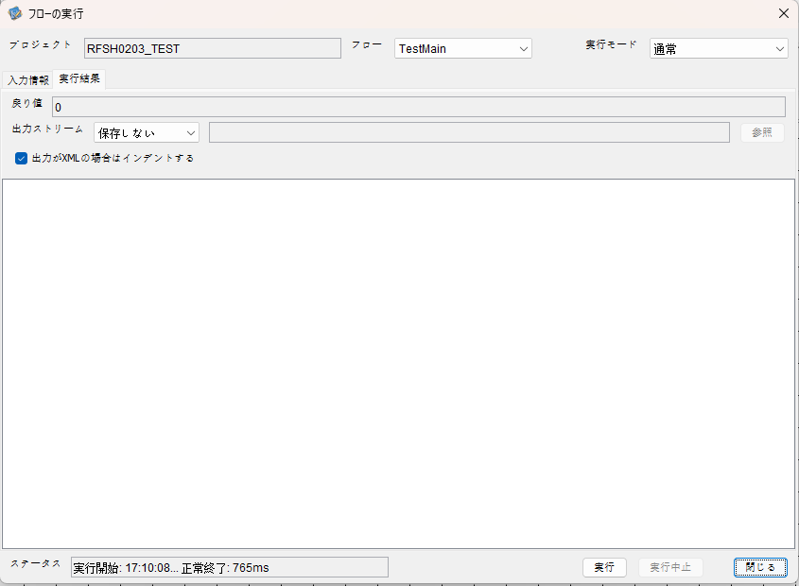

 | 行 | 日時 | レベル | メッセージ
 | 16781 | 2026-05-18T17:10:08.851 JST | INFO |  | FLEX_I_0003: [323538cb-0250-4837-befc-84077588a562] サブフローの実行を開始します: /NH/connect/step3/isa_user07.RFSH0203.Main
 | 16782 | 2026-05-18T17:10:08.902 JST | INFO |  | FLEX_I_0003: [323538cb-0250-4837-befc-84077588a562] サブフローの実行を開始します: /NH/connect/step3/isa_user07.MappingPreProcessing.MappingPreProcessing
 | 16783 | 2026-05-18T17:10:08.922 JST | INFO |  | FLEX_I_0003: [323538cb-0250-4837-befc-84077588a562] サブフローの実行を開始します: /NH/connect/step3/isa_user07.Common.LogOutput
 | 16784 | 2026-05-18T17:10:08.923 JST | INFO |  | FLEX_I_0051: [323538cb-0250-4837-befc-84077588a562] 情報(Log1) : 個別マッピング処理開始します。インターフェースID：RFSH0203 ASID：I0203 ジョブネットID：P1J0203
 | 16785 | 2026-05-18T17:10:08.923 JST | INFO |  | FLEX_I_0004: [323538cb-0250-4837-befc-84077588a562] サブフローの実行が終了しました: /NH/connect/step3/isa_user07.Common.LogOutput [1ms]
 | 16786 | 2026-05-18T17:10:08.924 JST | INFO |  | FLEX_I_0003: [323538cb-0250-4837-befc-84077588a562] サブフローの実行を開始します: /NH/connect/step3/isa_user07.Common.InputParameterCheck
...
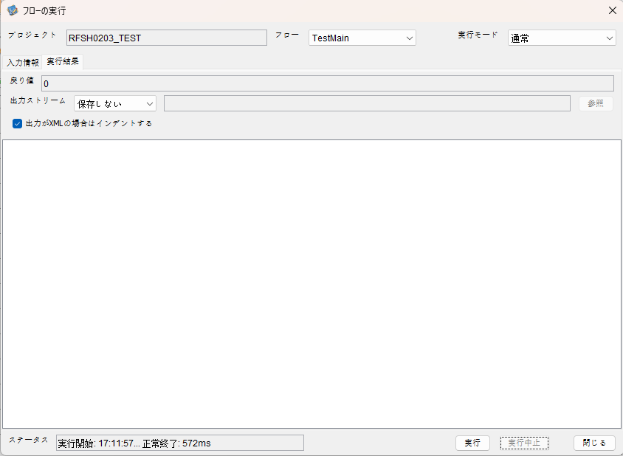

 | 行 | 日時 | レベル | メッセージ
 | 17015 | 2026-05-18T17:11:57.292 JST | INFO |  | FLEX_I_0003: [b941b37f-7588-4ca9-b9f5-fad963a2f313] サブフローの実行を開始します: /NH/connect/step3/isa_user07.RFSH0203.Main
 | 17016 | 2026-05-18T17:11:57.293 JST | INFO |  | FLEX_I_0003: [b941b37f-7588-4ca9-b9f5-fad963a2f313] サブフローの実行を開始します: /NH/connect/step3/isa_user07.MappingPreProcessing.MappingPreProcessing
 | 17017 | 2026-05-18T17:11:57.295 JST | INFO |  | FLEX_I_0003: [b941b37f-7588-4ca9-b9f5-fad963a2f313] サブフローの実行を開始します: /NH/connect/step3/isa_user07.Common.LogOutput
 | 17018 | 2026-05-18T17:11:57.296 JST | INFO |  | FLEX_I_0051: [b941b37f-7588-4ca9-b9f5-fad963a2f313] 情報(Log1) : 個別マッピング処理開始します。インターフェースID：RFSH0203 ASID：I0203 ジョブネットID：P1J0203
 | 17019 | 2026-05-18T17:11:57.296 JST | INFO |  | FLEX_I_0004: [b941b37f-7588-4ca9-b9f5-fad963a2f313] サブフローの実行が終了しました: /NH/connect/step3/isa_user07.Common.LogOutput [1ms]
...
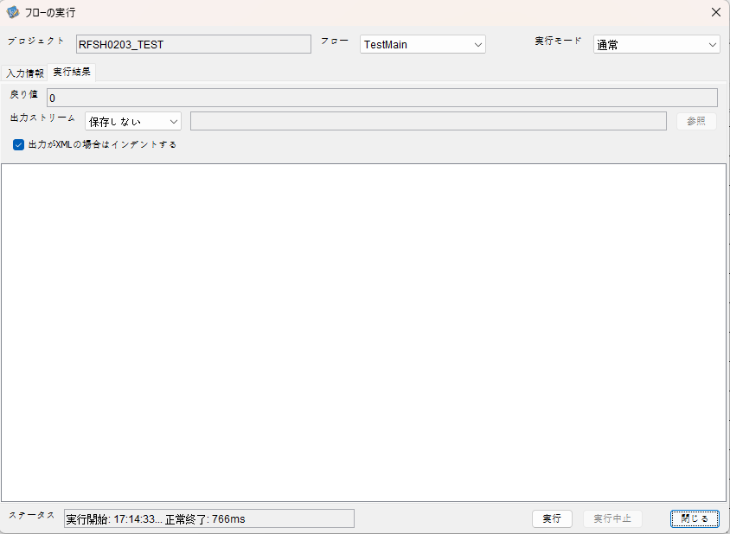

 | 行 | 日時 | レベル | メッセージ
 | 17249 | 2026-05-18T17:14:34.107 JST | INFO |  | FLEX_I_0003: [d51e6514-b3a2-41d3-a10f-b5dd17be5a99] サブフローの実行を開始します: /NH/connect/step3/isa_user07.RFSH0203.Main
 | 17250 | 2026-05-18T17:14:34.157 JST | INFO |  | FLEX_I_0003: [d51e6514-b3a2-41d3-a10f-b5dd17be5a99] サブフローの実行を開始します: /NH/connect/step3/isa_user07.MappingPreProcessing.MappingPreProcessing
 | 17251 | 2026-05-18T17:14:34.168 JST | INFO |  | FLEX_I_0003: [d51e6514-b3a2-41d3-a10f-b5dd17be5a99] サブフローの実行を開始します: /NH/connect/step3/isa_user07.Common.LogOutput
 | 17252 | 2026-05-18T17:14:34.169 JST | INFO |  | FLEX_I_0051: [d51e6514-b3a2-41d3-a10f-b5dd17be5a99] 情報(Log1) : 個別マッピング処理開始します。インターフェースID：RFSH0203 ASID：I0203 ジョブネットID：P1J0203
 | 17253 | 2026-05-18T17:14:34.169 JST | INFO |  | FLEX_I_0004: [d51e6514-b3a2-41d3-a10f-b5dd17be5a99] サブフローの実行が終了しました: /NH/connect/step3/isa_user07.Common.LogOutput [1ms]
 | 17254 | 2026-05-18T17:14:34.169 JST | INFO |  | FLEX_I_0003: [d51e6514-b3a2-41d3-a10f-b5dd17be5a99] サブフローの実行を開始します: /NH/connect/step3/isa_user07.Common.InputParameterCheck
 | 17255 | 2026-05-18T17:14:34.169 JST | INFO |  | FLEX_I_0004: [d51e6514-b3a2-41d3-a10f-b5dd17be5a99] サブフローの実行が終了しました: /NH/connect/step3/isa_user07.Common.InputParameterCheck [0ms]
...


 | 行 | 日時 | レベル | メッセージ
 | 17475 | 2026-05-18T17:17:04.532 JST | INFO |  | FLEX_I_0003: [826bbc50-d533-409b-b4ef-c1f5f41369ec] サブフローの実行を開始します: /NH/connect/step3/isa_user07.RFSH0203.Main
 | 17476 | 2026-05-18T17:17:04.533 JST | INFO |  | FLEX_I_0003: [826bbc50-d533-409b-b4ef-c1f5f41369ec] サブフローの実行を開始します: /NH/connect/step3/isa_user07.MappingPreProcessing.MappingPreProcessing
 | 17477 | 2026-05-18T17:17:04.534 JST | INFO |  | FLEX_I_0003: [826bbc50-d533-409b-b4ef-c1f5f41369ec] サブフローの実行を開始します: /NH/connect/step3/isa_user07.Common.LogOutput
 | 17478 | 2026-05-18T17:17:04.536 JST | INFO |  | FLEX_I_0051: [826bbc50-d533-409b-b4ef-c1f5f41369ec] 情報(Log1) : 個別マッピング処理開始します。インターフェースID：RFSH0203 ASID：I0203 ジョブネットID：P1J0203
 | 17479 | 2026-05-18T17:17:04.536 JST | INFO |  | FLEX_I_0004: [826bbc50-d533-409b-b4ef-c1f5f41369ec] サブフローの実行が終了しました: /NH/connect/step3/isa_user07.Common.LogOutput [2ms]
 | 17480 | 2026-05-18T17:17:04.537 JST | INFO |  | FLEX_I_0003: [826bbc50-d533-409b-b4ef-c1f5f41369ec] サブフローの実行を開始します: /NH/connect/step3/isa_user07.Common.InputParameterCheck
 | 17481 | 2026-05-18T17:17:04.537 JST | INFO |  | FLEX_I_0004: [826bbc50-d533-409b-b4ef-c1f5f41369ec] サブフローの実行が終了しました: /NH/connect/step3/isa_user07.Common.InputParameterCheck [0ms]
...


 | 行 | 日時 | レベル | メッセージ
 | 17766 | 2026-05-18T17:19:34.504 JST | INFO |  | FLEX_I_0003: [8c29a0ba-ad15-4d22-9b65-98745a7679a8] サブフローの実行を開始します: /NH/connect/step3/isa_user07.RFSH0203.Main
 | 17767 | 2026-05-18T17:19:34.505 JST | INFO |  | FLEX_I_0003: [8c29a0ba-ad15-4d22-9b65-98745a7679a8] サブフローの実行を開始します: /NH/connect/step3/isa_user07.MappingPreProcessing.MappingPreProcessing
 | 17768 | 2026-05-18T17:19:34.506 JST | INFO |  | FLEX_I_0003: [8c29a0ba-ad15-4d22-9b65-98745a7679a8] サブフローの実行を開始します: /NH/connect/step3/isa_user07.Common.LogOutput
 | 17769 | 2026-05-18T17:19:34.507 JST | INFO |  | FLEX_I_0051: [8c29a0ba-ad15-4d22-9b65-98745a7679a8] 情報(Log1) : 個別マッピング処理開始します。インターフェースID：RFSH0203 ASID：I0203 ジョブネットID：P1J0203
 | 17770 | 2026-05-18T17:19:34.507 JST | INFO |  | FLEX_I_0004: [8c29a0ba-ad15-4d22-9b65-98745a7679a8] サブフローの実行が終了しました: /NH/connect/step3/isa_user07.Common.LogOutput [1ms]
 | 17771 | 2026-05-18T17:19:34.507 JST | INFO |  | FLEX_I_0003: [8c29a0ba-ad15-4d22-9b65-98745a7679a8] サブフローの実行を開始します: /NH/connect/step3/isa_user07.Common.InputParameterCheck
 | 17772 | 2026-05-18T17:19:34.507 JST | INFO |  | FLEX_I_0004: [8c29a0ba-ad15-4d22-9b65-98745a7679a8] サブフローの実行が終了しました: /NH/connect/step3/isa_user07.Common.InputParameterCheck [0ms]
...
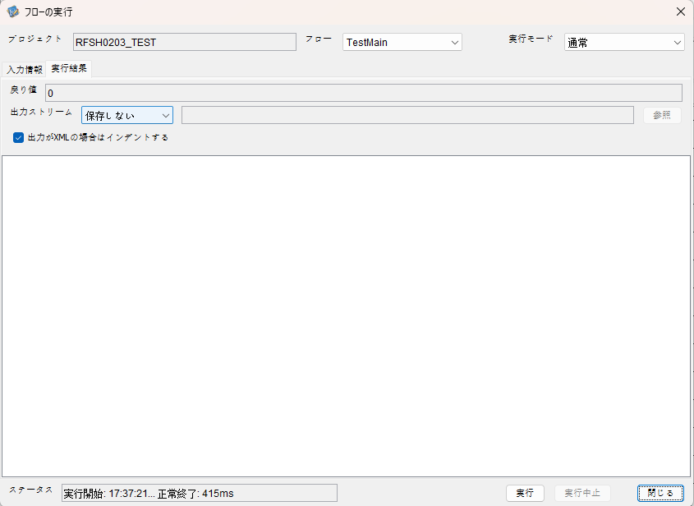

 | 行 | 日時 | レベル | メッセージ
 | 18601 | 2026-05-18T17:37:21.288 JST | INFO |  | FLEX_I_0003: [e7bc8d7e-2847-47f0-ae01-d57cf1a6d03f] サブフローの実行を開始します: /NH/connect/step3/isa_user07.RFSH0203.Main
 | 18602 | 2026-05-18T17:37:21.289 JST | INFO |  | FLEX_I_0003: [e7bc8d7e-2847-47f0-ae01-d57cf1a6d03f] サブフローの実行を開始します: /NH/connect/step3/isa_user07.MappingPreProcessing.MappingPreProcessing
 | 18603 | 2026-05-18T17:37:21.290 JST | INFO |  | FLEX_I_0003: [e7bc8d7e-2847-47f0-ae01-d57cf1a6d03f] サブフローの実行を開始します: /NH/connect/step3/isa_user07.Common.LogOutput
 | 18604 | 2026-05-18T17:37:21.291 JST | INFO |  | FLEX_I_0051: [e7bc8d7e-2847-47f0-ae01-d57cf1a6d03f] 情報(Log1) : 個別マッピング処理開始します。インターフェースID：RFSH0203 ASID：I0203 ジョブネットID：P1J0203
 | 18605 | 2026-05-18T17:37:21.291 JST | INFO |  | FLEX_I_0004: [e7bc8d7e-2847-47f0-ae01-d57cf1a6d03f] サブフローの実行が終了しました: /NH/connect/step3/isa_user07.Common.LogOutput [1ms]
 | 18606 | 2026-05-18T17:37:21.291 JST | INFO |  | FLEX_I_0003: [e7bc8d7e-2847-47f0-ae01-d57cf1a6d03f] サブフローの実行を開始します: /NH/connect/step3/isa_user07.Common.InputParameterCheck
...
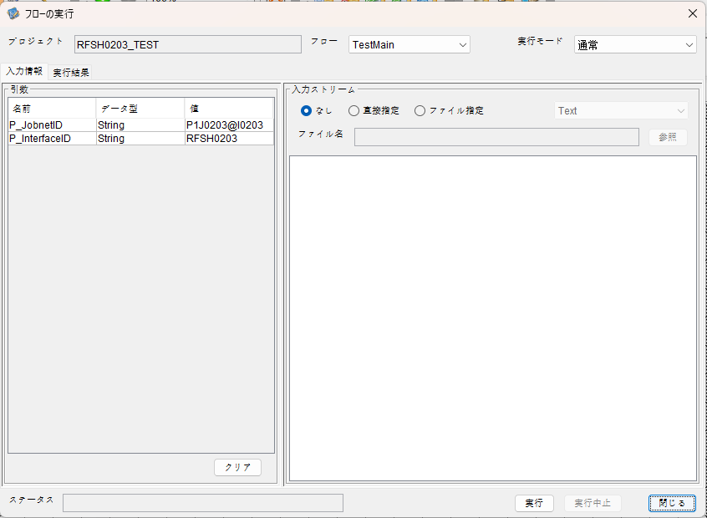

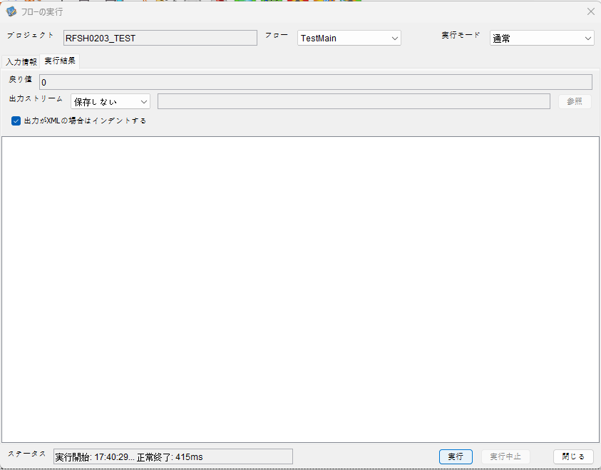

 | 行 | 日時 | レベル | メッセージ
 | 18941 | 2026-05-18T17:40:29.908 JST | INFO |  | FLEX_I_0003: [985c2e33-d936-4f24-8133-beb9f2656020] サブフローの実行を開始します: /NH/connect/step3/isa_user07.RFSH0203.Main
 | 18942 | 2026-05-18T17:40:29.909 JST | INFO |  | FLEX_I_0003: [985c2e33-d936-4f24-8133-beb9f2656020] サブフローの実行を開始します: /NH/connect/step3/isa_user07.MappingPreProcessing.MappingPreProcessing
 | 18943 | 2026-05-18T17:40:29.911 JST | INFO |  | FLEX_I_0003: [985c2e33-d936-4f24-8133-beb9f2656020] サブフローの実行を開始します: /NH/connect/step3/isa_user07.Common.LogOutput
 | 18944 | 2026-05-18T17:40:29.912 JST | INFO |  | FLEX_I_0051: [985c2e33-d936-4f24-8133-beb9f2656020] 情報(Log1) : 個別マッピング処理開始します。インターフェースID：RFSH0203 ASID：I0203 ジョブネットID：P1J0203
 | 18945 | 2026-05-18T17:40:29.912 JST | INFO |  | FLEX_I_0004: [985c2e33-d936-4f24-8133-beb9f2656020] サブフローの実行が終了しました: /NH/connect/step3/isa_user07.Common.LogOutput [1ms]
 | 18946 | 2026-05-18T17:40:29.913 JST | INFO |  | FLEX_I_0003: [985c2e33-d936-4f24-8133-beb9f2656020] サブフローの実行を開始します: /NH/connect/step3/isa_user07.Common.InputParameterCheck
 | 18947 | 2026-05-18T17:40:29.913 JST | INFO |  | FLEX_I_0004: [985c2e33-d936-4f24-8133-beb9f2656020] サブフローの実行が終了しました: /NH/connect/step3/isa_user07.Common.InputParameterCheck [0ms]
 | 18948 | 2026-05-18T17:40:29.913 JST | INFO |  | FLEX_I_0003: [985c2e33-d936-4f24-8133-beb9f2656020] サブフローの実行を開始します: /NH/connect/step3/isa_user07.Common.SettingInit
...
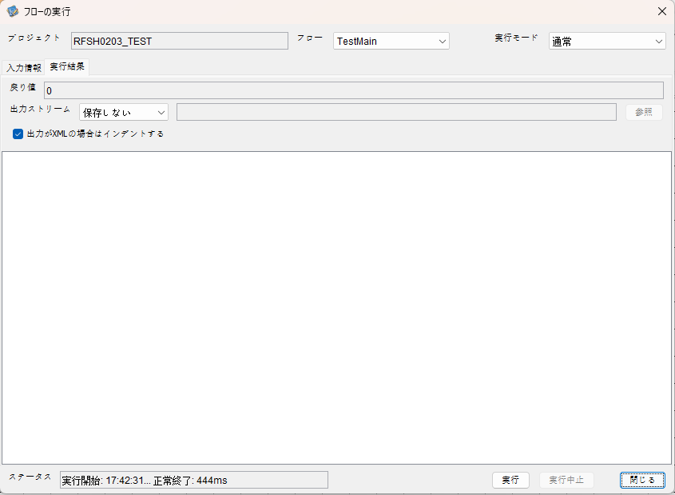

 | 行 | 日時 | レベル | メッセージ
 | 19250 | 2026-05-18T17:42:31.910 JST | INFO |  | FLEX_I_0003: [c71e131a-69d2-402e-bb4f-8eeefd215b31] サブフローの実行を開始します: /NH/connect/step3/isa_user07.RFSH0203.Main
 | 19251 | 2026-05-18T17:42:31.911 JST | INFO |  | FLEX_I_0003: [c71e131a-69d2-402e-bb4f-8eeefd215b31] サブフローの実行を開始します: /NH/connect/step3/isa_user07.MappingPreProcessing.MappingPreProcessing
 | 19252 | 2026-05-18T17:42:31.912 JST | INFO |  | FLEX_I_0003: [c71e131a-69d2-402e-bb4f-8eeefd215b31] サブフローの実行を開始します: /NH/connect/step3/isa_user07.Common.LogOutput
 | 19253 | 2026-05-18T17:42:31.913 JST | INFO |  | FLEX_I_0051: [c71e131a-69d2-402e-bb4f-8eeefd215b31] 情報(Log1) : 個別マッピング処理開始します。インターフェースID：RFSH0203 ASID：I0203 ジョブネットID：P1J0203
 | 19254 | 2026-05-18T17:42:31.913 JST | INFO |  | FLEX_I_0004: [c71e131a-69d2-402e-bb4f-8eeefd215b31] サブフローの実行が終了しました: /NH/connect/step3/isa_user07.Common.LogOutput [1ms]
 | 19255 | 2026-05-18T17:42:31.913 JST | INFO |  | FLEX_I_0003: [c71e131a-69d2-402e-bb4f-8eeefd215b31] サブフローの実行を開始します: /NH/connect/step3/isa_user07.Common.InputParameterCheck
...

エビデンス(マッピング)
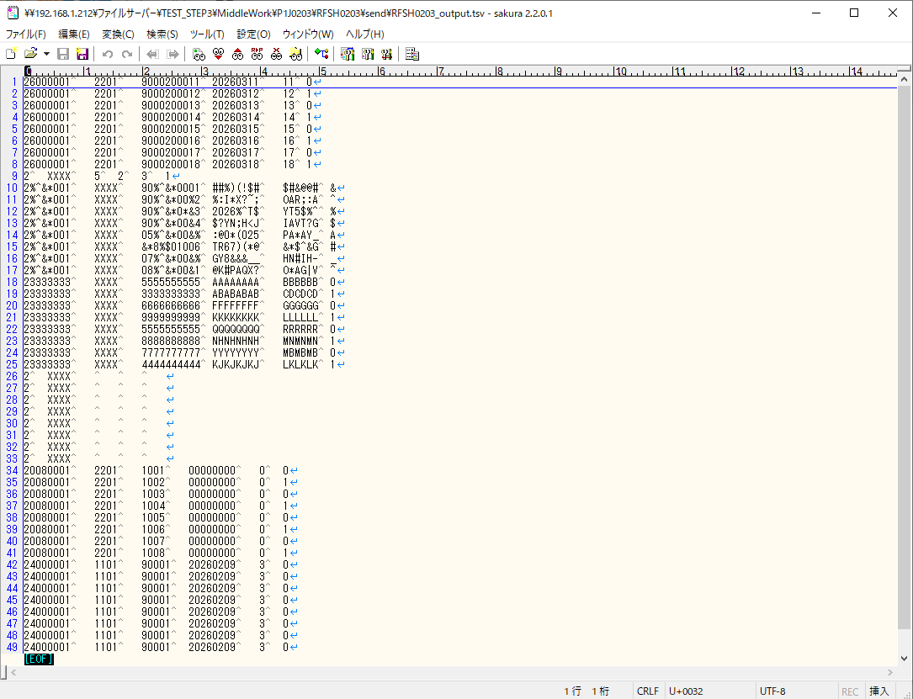
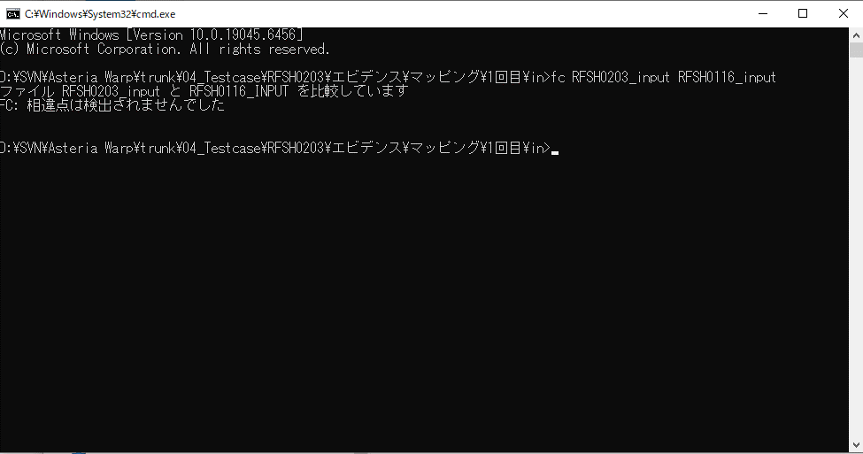
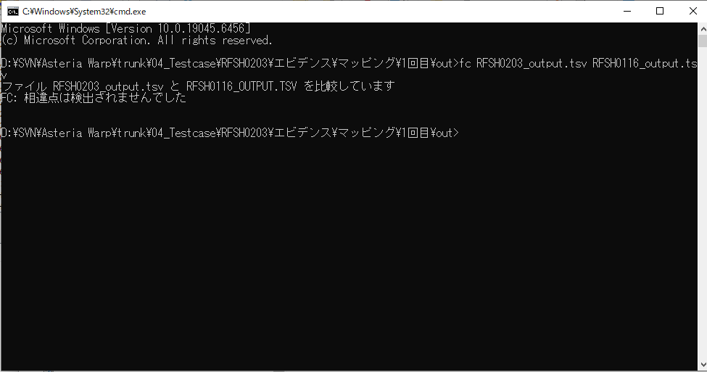
...
■出力ファイル

エビデンス(マッピング)_20260520
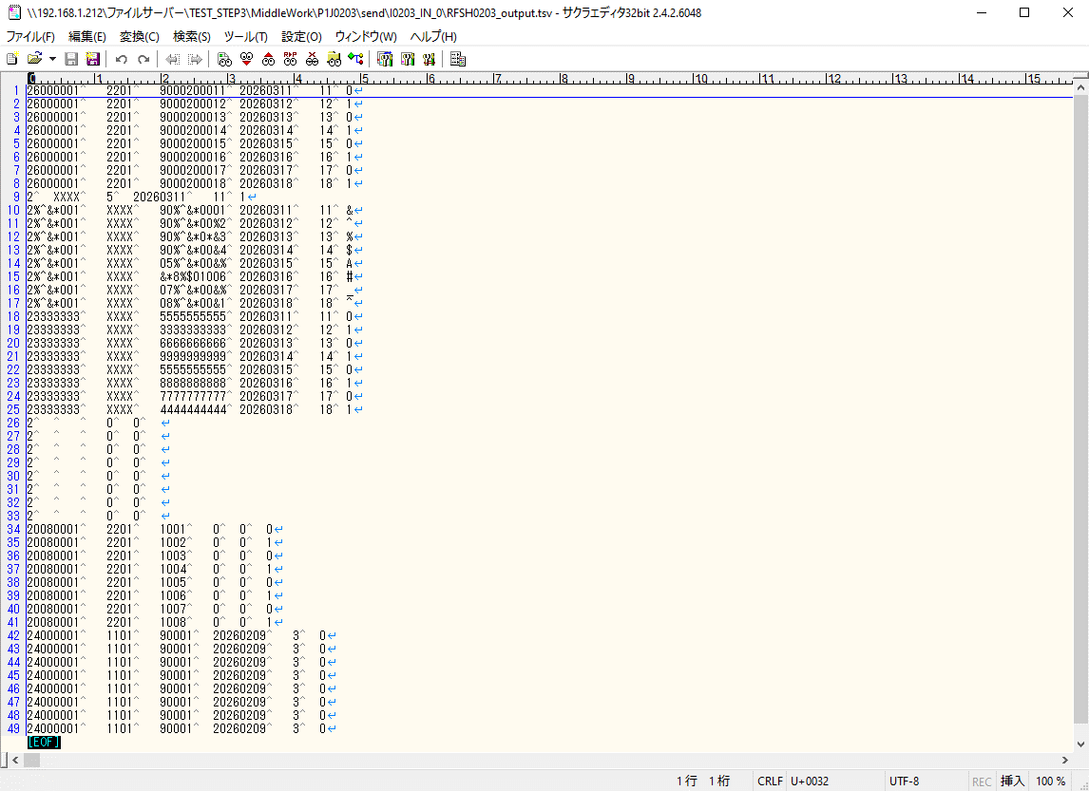
...
■出力ファイル

基本情報
項目名 | 値
インターフェースID | RFSH0203
ジョブネットID | P1J0203@I0203
システム情報.中間ワーク親フォルダパス | \\192.168.1.212\ファイルサーバー\TEST_STEP3\MiddleWork\P1J0203
システム情報.送信ファイル格納フォルダ名 | send
個別マッピング用定義ファイル.作成ファイル名 | RFSH0203_output.tsv
個別マッピング定義用ファイル.保存フォルダ名 | 0203_IN_0
パラメータファイルパス | \\192.168.1.212\ファイルサーバー\TEST_STEP3\Work\P1J0203\parameter.conf
パラメータファイル.受信ファイル格納フォルダパス_[インターフェースID] | \\192.168.1.212\ファイルサーバー\TEST_STEP3\receive\P1J0203

テスト実施時の基本情報を記入

外部定義ファイル
...
テスト実施時の定義ファイル情報を記載
...

